DataMapping
 | Step1 | 出荷残の受注伝票＃SOと明細番号取得

 | 明細スケジュール行
 | 受注＆明細をグルーピングして、受注数のトタルは出荷済数のトタルより大きい、受注残を残り、受注伝票＃SOと明細番号取得

 | 条件、WMENG.total - DLVQTY_SU.total > 0

 | VBEP | where | memo |  |  | Work1
 | MANDT | 900 | 900は初回のみ指定。以降は結合キーで指定 |  |  | VBEP | MANDT
 | VBELN |  | Groupby Key |  |  | VBEP | VBELN
 | POSNR |  | Groupby Key |  |  | VBEP | POSNR
受注数 | WMENG |  | sum値 |  |  | sum | SOQTY
出荷数 | DLVQTY_SU |  | sum値 |  |  | sum | DLVQTY |  |  |  |  | 0より大きいは未出荷の受注残っている
出荷残数 | OpenQTY | >0 | sum(WMENG )-sum(DLVQTY_SU) |  |  | 計算式 | OpenQTY | 出荷残
一番下のスケジュール | MAXschLine |  | max(ETENR) |  |  | max | MAXschLine

 | Step２－１ | 取得したの受注＆明細番号を使って、もう一度VBEPテーブル検索して、データ取得

 | Work1 |  |  | VBEP | where | memo |  |  | Work2-1
 | Work1 | MANDT |  | MANDT |  |  |  |  | Work1 | MANDT
 | Work1 | VBELN |  | VBELN |  |  |  |  | Work1 | VBELN
 | Work1 | POSNR |  | POSNR |  |  |  |  | Work1 | POSNR
 | Work1 | SOQTY |  | ETENR |  |  |  |  | Work1 | SOQTY
 | Work1 | DLVQTY | 出荷残 | EDATU |  |  |  |  | Work1 | DLVQTY
 | Work1 | OpenQTY |  | MBDAT |  |  |  |  | Work1 | OpenQTY
 | Work1 | MAXschLine |  | WADAT |  |  |  |  | Work1 | MAXschLine
 |  |  |  |  |  |  |  |  | VBEP | EDATU
 |  |  |  |  |  |  |  |  | VBEP | MBDAT
 |  |  |  |  |  |  |  |  | VBEP | WADAT

 | Step2-2 | 受注伝票明細取得
 |  |  |  |  |  | 受注伝票明細
 | Work2-1 |  |  |  |  | VBAP |  | memo |  |  | Work2-2
 | Work2-1 | MANDT |  |  |  | MANDT | 420 |  |  |  | Work2-1 | MANDT
 | Work2-1 | VBELN |  |  |  | VBELN | 1000005771 |  |  |  | Work2-1 | VBELN
 | Work2-1 | POSNR |  |  |  | POSNR | 000060 |  |  |  | Work2-1 | POSNR
 | Work2-1 | SOQTY |  |  |  | ARKTX | DM1B-DSF-PEJ(92) |  |  |  | Work2-1 | SOQTY
 | Work2-1 | DLVQTY | 出荷残 |  |  | MATNR | CL06090003592000 |  |  |  | Work2-1 | DLVQTY
 | Work2-1 | OpenQTY |  |  |  | ZZSECTION | E05 |  |  |  | Work2-1 | OpenQTY
 | Work2-1 | MAXschLine |  |  |  | BSTKD_ANA | 530894 |  |  |  | Work2-1 | MAXschLine
 | Work2-1 | EDATU |  |  |  | KDMAT | 297987 |  |  |  | Work2-1 | EDATU
 | Work2-1 | MBDAT |  |  |  | VKORG_ANA | 1141 |  | 販売組織 |  | Work2-1 | MBDAT
 | Work2-1 | WADAT |  |  |  | ERDAT |  |  | 登録日 |  | Work2-1 | WADAT
 |  |  |  |  |  | LGORT |  |  | SLOC |  | VBAP | ARKTX
 |  |  |  |  |  | UMZIZ |  |  | 販売単位数 |  | VBAP | MATNR
 |  |  |  |  |  |  |  |  |  |  | VBAP | ZZSECTION
JOIN Work1 ON VBAP.VBELN = Work1.VBELN AND VBAP.POSNR Work1.POSNR;
 |  |  |  |  |  |  |  |  |  |  | VBAP | BSTKD_ANA
 |  |  |  |  |  |  |  |  |  |  | VBAP | KDMAT
 |  |  |  |  |  |  |  |  |  |  | VBAP | VKORG_ANA
 |  |  |  |  |  |  |  |  |  |  | VBAP | ERDAT
 |  |  |  |  |  |  |  |  |  |  | VBAP | LGORT
 |  |  |  |  |  |  |  |  |  |  | VBAP | UMZIZ

 | Step2-３ | パートナーデータ 番号取得
 | 同じ受注伝票＃SOと明細番号を連携して

 |  |  |  |  |  | 販売伝票のパートナーデータ
 | Work2-2 |  |  |  |  |  |  |  |  |  | Work2-３
 | Work2-2 | MANDT |  |  |  |  | VBPA |  |  |  | Work2-2 | MANDT
 | Work2-2 | VBELN |  |  |  |  | MANDT | 420 |  |  | Work2-2 | VBELN
 | Work2-2 | POSNR |  |  |  |  | VBELN | 1000005771 |  |  | Work2-2 | POSNR
Work1を元に検索してHitしない場合、000000の値を使う
 | Work2-2 | SOQTY |  |  |  |  | POSNR | 000000 |  |  | Work2-2 | SOQTY
 | Work2-2 | DLVQTY |  |  |  | PARVW＝AG | SoldToBP | 0201410061 |  |  | Work2-2 | DLVQTY
 | Work2-2 | OpenQTY |  |  |  | PARVW＝AG | SoldToBPAddr | 0000035495 | 201410025 |  | Work2-2 | OpenQTY
 | Work2-2 | MAXschLine |  |  |  | PARVW＝WE | ShipToBP | 0411410176 |  |  | Work2-2 | MAXschLine
 | Work2-2 | EDATU |  |  |  | PARVW＝WE | ShipToBPAddr | 0000026615 | 411410260 |  | Work2-2 | EDATU
 | Work2-2 | MBDAT |  |  |  | PARVW＝ZI | PIC2BP | 0911410002 | PARVW＝AG |  | Work2-2 | MBDAT
 | Work2-2 | WADAT |  |  |  | PARVW＝ZI | PIC2Addr | 0000028617 | PARVW＝AG |  | Work2-2 | WADAT
 | Work2-2 | ARKTX |  |  |  | PARVW＝ZI | PIC2Country | NL | PARVW＝WE |  | Work2-2 | ARKTX
 | Work2-2 | MATNR |  |  |  |  |  |  |  |  | Work2-2 | MATNR
 | Work2-2 | ZZSECTION |  |  |  |  |  |  |  |  | Work2-2 | ZZSECTION
 | Work2-2 | BSTKD_ANA |  |  |  |  |  |  |  |  | Work2-2 | BSTKD_ANA
 | Work2-2 | KDMAT |  |  |  |  |  |  |  |  | Work2-2 | KDMAT
 | Work2-2 | VKORG_ANA |  |  |  |  |  |  |  |  | Work2-2 | VKORG_ANA
 | Work2-2 | ERDAT |  |  |  |  |  |  |  |  | Work2-2 | ERDAT
 | Work2-2 | LGORT |  |  |  |  |  |  |  |  | Work2-2 | LGORT
 | Work2-2 | UMZIZ |  |  |  |  |  |  |  |  | Work2-2 | UMZIZ
 |  |  |  |  |  |  |  |  |  |  | VBPA | SoldToBP
 |  |  |  |  |  |  |  |  |  |  | VBPA | SoldToBPAddr
 |  |  |  |  |  |  |  |  |  |  | VBPA | ShipToBP
 |  |  |  |  |  |  |  |  |  |  | VBPA | ShipToBPAddr
 |  |  |  |  |  |  |  |  |  |  | VBPA | PIC2BP
 |  |  |  |  |  |  |  |  |  |  | VBPA | PIC2Addr
 |  |  |  |  |  |  |  |  |  |  | VBPA | PIC2Country

 | Step３ | パートナーデータ 名所取得 |  |  |  |  |  |  |  |  |  |  |  |  | ZC12 |  |  |  | EN |  |  | PL5811792285 |  | 0.00 | 0 |  | 0 | 0 |  | 0.00 |  | X | 0 |  | 0:00:00 |  | 0 |  | 0 |  | 0.000 |  | 0 |  | 0 | 0 |  | 0.00 | 0.00 | 0.00 |  | 0 |  | 0 | 0 | 0
 | Work2にBP名称を付与 |  |  |  |  |  |  |  |  |  |  |  |  | ZC22 |  | Jabil Poland Sp. z o.o. |  | EN | PL5811792285 | ZQDES0003 | PL5811792285 |  | 0.00 | 0 |  | 0 | 0 |  | 0.00 |  | X | 0 |  | 0:00:00 |  | 0 |  | 0 |  | 0.000 |  | 0 |  | 0 | 0 |  | 0.00 | 0.00 | 0.00 |  | 0 |  | 0 | 0 | 0
 |  |  |  |  |  |  |  |  |  |  |  |  |  |  | ZCP2 |  | 013774-Axis |  | EN |  |  |  |  | 0.00 | 0 |  | 0 | 0 |  | 0.00 |  | X | 0 |  | 0:00:00 |  | 0 |  | 0 |  | 0.000 |  | 0 |  | 0 | 0 |  | 0.00 | 0.00 | 0.00 |  | 0 |  | 0 | 0 | 0
 | Work2-３ |  |  |  |  | 得意先マスタ: 一般データ |  |  |  | Work3 |  |  |  |  | ZCS2 |  |  |  | EN |  |  |  |  | 0.00 | 0 |  | 0 | 0 |  | 0.00 |  | X | 0 |  | 0:00:00 |  | 0 |  | 0 |  | 0.000 |  | 0 |  | 0 | 0 |  | 0.00 | 0.00 | 0.00 |  | 0 |  | 0 | 0 | 0
 | Work2-３ | MANDT |  |  |  | ADRC | where | memo |  | Work2-３ | MANDT |  |  |  | ZCS3 |  |  |  | EN |  |  |  |  | 0.00 | 0 |  | 0 | 0 |  | 0.00 |  | X | 0 |  | 0:00:00 |  | 0 |  | 0 |  | 0.000 |  | 0 |  | 0 | 0 |  | 0.00 | 0.00 | 0.00 |  | 0 |  | 0 | 0 | 0
 | Work2-３ | VBELN |  |  |  | ADDRNUMBER |  |  |  | Work2-３ | VBELN |  |  |  | ZCS6 |  |  |  | EN |  |  |  |  | 0.00 | 0 |  | 0 | 0 |  | 0.00 |  | X | 0 |  | 0:00:00 |  | 0 |  | 0 |  | 0.000 |  | 0 |  | 0 | 0 |  | 0.00 | 0.00 | 0.00 |  | 0 |  | 0 | 0 | 0
3回Left outer joinして3カラム作成
 | Work2-３ | POSNR |  |  |  | NAME1 |  |  |  | Work2-３ | POSNR
 | Work2-３ | SOQTY |  |  |  |  |  |  |  | Work2-３ | SOQTY
 | Work2-３ | DLVQTY |  |  |  |  |  |  |  | Work2-３ | DLVQTY
 | Work2-３ | OpenQTY |  |  |  |  |  |  |  | Work2-３ | OpenQTY
 | Work2-３ | MAXschLine |  |  |  |  |  |  |  | Work2-３ | MAXschLine
 | Work2-３ | EDATU |  |  |  |  |  |  |  | Work2-３ | EDATU
 | Work2-３ | MBDAT |  |  |  |  |  |  |  | Work2-３ | MBDAT
 | Work2-３ | WADAT |  |  |  |  |  |  |  | Work2-３ | WADAT
 | Work2-３ | ARKTX |  |  |  |  |  |  |  | Work2-３ | ARKTX
 | Work2-３ | MATNR |  |  |  |  |  |  |  | Work2-３ | MATNR
 | Work2-３ | ZZSECTION |  |  |  |  |  |  |  | Work2-３ | ZZSECTION
 | Work2-３ | BSTKD_ANA |  |  |  |  |  |  |  | Work2-３ | BSTKD_ANA
 | Work2-３ | KDMAT |  |  |  |  |  |  |  | Work2-３ | KDMAT
 | Work2-３ | VKORG_ANA |  |  |  |  |  |  |  | Work2-３ | VKORG_ANA
 | Work2-３ | ERDAT |  |  |  |  |  |  |  | Work2-３ | ERDAT
 | Work2-３ | LGORT |  |  |  |  |  |  |  | Work2-３ | LGORT
 | Work2-３ | UMZIZ |  |  |  |  |  |  |  | Work2-３ | UMZIZ
 | Work2-３ | SoldToBP |  |  |  |  |  |  |  | Work2-３ | SoldToBP
 | Work2-３ | SoldToBPAddr |  |  |  |  |  |  |  | Work2-３ | SoldToBPAddr
 | Work2-３ | ShipToBP |  |  |  |  |  |  |  | Work2-３ | ShipToBP
 | Work2-３ | ShipToBPAddr |  |  |  |  |  |  |  | Work2-３ | ShipToBPAddr
 | Work2-３ | PIC2BP |  |  |  |  |  |  |  | Work2-３ | PIC2BP
 | Work2-３ | PIC2Addr |  |  |  |  |  |  |  | Work2-３ | PIC2Addr
 | Work2-３ | PIC2Country |  |  |  |  |  |  |  | Work2-３ | PIC2Country
 |  |  |  |  |  |  |  |  |  | ADRC | SoldToBPName
 |  |  |  |  |  |  |  |  |  | ADRC | ShipToBPName
 |  |  |  |  |  |  |  |  |  | ADRC | PIC2BPName

 | Step4 | 販売伝票フロー でPO番号取得
 |  |  |  | 前伝票 Categ.受注伝票、継続伝票 Categ.購買発注伝票を指定

 | 同じ受注伝票＃SOと明細番号を連携して

 | Work3 |  |  |  | VBFA |  | memo |  |  | Work4
 | Work3 | MANDT |  |  | MANDT | 900 |  |  |  | Work3 | MANDT
 | Work3 | VBELN |  |  | VBELV | 1000005771 |  |  |  | Work3 | VBELN
 | Work3 | POSNR |  |  | POSNV | 000030 |  | 2025/12/3修正 |  | Work3 | POSNR
 | Work3 | SOQTY |  |  | VBELN | 2000006315 |  |  |  | Work3 | SOQTY
 | Work3 | DLVQTY |  |  | POSNN | 000080 |  | 2025/12/3修正 |  | Work3 | DLVQTY
 | Work3 | OpenQTY |  | Where | VBTYP_V = 'C' |  |  |  |  | Work3 | OpenQTY
 | Work3 | MAXschLine |  | Where | VBTYP_N = 'V' |  |  |  |  | Work3 | MAXschLine
 | Work3 | EDATU |  |  |  |  |  |  |  | Work3 | EDATU
 | Work3 | MBDAT |  |  |  |  |  |  |  | Work3 | MBDAT
 | Work3 | WADAT |  |  |  |  |  |  |  | Work3 | WADAT
 | Work3 | ARKTX |  |  |  |  |  |  |  | Work3 | ARKTX
 | Work3 | MATNR |  |  |  |  |  |  |  | Work3 | MATNR
 | Work3 | ZZSECTION |  |  |  |  |  |  |  | Work3 | ZZSECTION
 | Work3 | BSTKD_ANA |  |  |  |  |  |  |  | Work3 | BSTKD_ANA
 | Work3 | KDMAT |  |  |  |  |  |  |  | Work3 | KDMAT
 | Work3 | VKORG_ANA |  |  |  |  |  |  |  | Work3 | VKORG_ANA
 | Work3 | ERDAT |  |  |  |  |  |  |  | Work3 | ERDAT
 | Work3 | LGORT |  |  |  |  |  |  |  | Work3 | LGORT
 | Work3 | UMZIZ |  |  |  |  |  |  |  | Work3 | UMZIZ
 | Work3 | SoldToBP |  |  |  |  |  |  |  | Work3 | SoldToBP
 | Work3 | SoldToBPAddr |  |  |  |  |  |  |  | Work3 | SoldToBPAddr
 | Work3 | ShipToBP |  |  |  |  |  |  |  | Work3 | ShipToBP
 | Work3 | ShipToBPAddr |  |  |  |  |  |  |  | Work3 | ShipToBPAddr
 | Work3 | PIC2BP |  |  |  |  |  |  |  | Work3 | PIC2BP
 | Work3 | PIC2Addr |  |  |  |  |  |  |  | Work3 | PIC2Addr
 | Work3 | PIC2Country |  |  |  |  |  |  |  | Work3 | PIC2Country
 | Work3 | SoldToBPName |  |  |  |  |  |  |  | Work3 | SoldToBPName
 | Work3 | ShipToBPName |  |  |  |  |  |  |  | Work3 | ShipToBPName
 | Work3 | PIC2BPName |  |  |  |  |  |  |  | Work3 | PIC2BPName
 |  |  |  |  |  |  |  |  |  | VBFA | VBELN_PO
 |  |  |  |  |  |  |  |  |  | VBFA | POSNN_PO | 2025/12/3修正

 | Step5 | PO納期・回答納期情報取得

 | Step5 |  |  |  |  | EKES | where | memo |  |  | Work5 |  | 最終カラム名
 | Work4 | MANDT |  |  |  | EBELN |  |  |  |  | Work4 | MANDT | MANDT
 | Work4 | VBELN |  |  |  | EBELP |  |  |  |  | Work4 | VBELN | Sales Document
 | Work4 | POSNR |  |  |  | EINDT |  | AS ABDate |  |  | Work4 | POSNR | Sales Document Item
 | Work4 | SOQTY |  |  | Where | EBTYP ='AB' |  |  |  |  | Work4 | SOQTY | SOQTY
 | Work4 | DLVQTY |  |  |  |  |  |  |  |  | Work4 | DLVQTY | DLVQTY
 | Work4 | OpenQTY |  |  |  |  |  |  |  |  | Work4 | OpenQTY | OpenQty
 | Work4 | MAXschLine |  |  |  |  |  |  |  |  | Work4 | MAXschLine | MAXschLine
 | Work4 | EDATU |  |  |  | EKET | where | memo |  |  | Work4 | EDATU | Delivery Date
 | Work4 | MBDAT |  |  |  | EBELN |  |  |  |  | Work4 | MBDAT | Material Avail. Date
 | Work4 | WADAT |  |  |  | EBELP |  |  |  |  | Work4 | WADAT | Goods Issue Date
 | Work4 | ARKTX |  |  |  | EINDT |  | AS ReqDate |  |  | Work4 | ARKTX | Item Description
 | Work4 | MATNR |  |  | Where | ETENR='0001' |  |  |  |  | Work4 | MATNR | Material
 | Work4 | ZZSECTION |  |  |  |  |  |  |  |  | Work4 | ZZSECTION | Section
 | Work4 | BSTKD_ANA |  |  |  |  |  |  |  |  | Work4 | BSTKD_ANA | Customer Reference
 | Work4 | KDMAT |  |  |  |  |  |  |  |  | Work4 | KDMAT | Customer Material Number
 | Work4 | VKORG_ANA |  |  |  |  |  |  |  |  | Work4 | VKORG_ANA | Sales Org
 | Work4 | ERDAT |  |  |  |  |  |  |  |  | Work4 | ERDAT | Created On
 | Work4 | LGORT |  |  |  |  |  |  |  |  | Work4 | LGORT | Storage Location
 | Work4 | UMZIZ |  |  |  |  |  |  |  |  | Work4 | UMZIZ | Conversion Factor
 | Work4 | SoldToBP |  |  |  |  |  |  |  |  | Work4 | SoldToBP | SoldToBP
 | Work4 | SoldToBPAddr |  |  |  |  |  |  |  |  | Work4 | SoldToBPAddr | SoldToBPAddr
 | Work4 | ShipToBP |  |  |  |  |  |  |  |  | Work4 | ShipToBP | ShipToBP
 | Work4 | ShipToBPAddr |  |  |  |  |  |  |  |  | Work4 | ShipToBPAddr | ShipToBPAddr
 | Work4 | PIC2BP |  |  |  |  |  |  |  |  | Work4 | PIC2BP | PIC2BP
 | Work4 | PIC2Addr |  |  |  |  |  |  |  |  | Work4 | PIC2Addr | PIC2Addr
 | Work4 | PIC2Country |  |  |  |  |  |  |  |  | Work4 | PIC2Country | PIC2Country
 | Work4 | SoldToBPName |  |  |  |  |  |  |  |  | Work4 | SoldToBPName | SoldToBPName
 | Work4 | ShipToBPName |  |  |  |  |  |  |  |  | Work4 | ShipToBPName | ShipToBPName
 | Work4 | PIC2BPName |  |  |  |  |  |  |  |  | Work4 | PIC2BPName | PIC2BPName
 | Work4 | VBELN_PO |  |  |  |  |  |  |  |  | Work4 | VBELN_PO | PO Document
 | Work4 | POSNN_PO | 2025/12/3修正 |  |  |  |  |  |  | 2025/12/3修正 | Work4 | POSNN_PO | PO Document Item
 |  |  |  |  |  |  |  |  |  |  | EKES | ABDate | ABDate
 |  |  |  |  |  |  |  |  |  |  | EKET | ReqDate | ReqDate

ER図
テーブル名
VBAP | 受注伝票明細
VBEP | 明細スケジュール行
VBPA | 販売伝票のパートナーデータ
ADRC | アドレス（ビジネスアドレスサービス)
VBKD | 販売伝票: ビジネスデータ
VBFA | 販売伝票フロー
EKES | 仕入先確認

VBEP
明細スケジュール行
WMENG.total > DLVQTY_SU.total
VBELN
POSNR
WMENG.total - DLVQTY_SU.total を算出
VBEP
明細スケジュール行
VBELN
POSNR
ETENR
EDATU
BMENG
OCDQTY_SU ORDQTY_SU
MBDAT
WADAT
VBAP
受注伝票明細
VBELN
POSNR
ARKTX
BSTKD_ANA
ERDAT
KDMAT
KWMENG
LGORT
MATNR
NETWR
UMZIZ
WAERK
ZIE_UNITPRICE ZIEME
KVGR5_ANA
VBPA
販売伝票の
パートナーデータ
WHERE PARVW IN ('SP', 'SH')
VBELN
POSNR
POSNR
KUNNR
PARVW
ADRNR
VBFA受注伝票ヘッダ 販売伝票フロー
VBELV
POSNV
VBELN=VBELV
POSNR=POSNV
VBELN
POSNN
VBTYP_N

ADRC
ADDRNUMBER
NAME1
EKES
仕入先確認
EBELN
EBELP
VBELN=EBELN
POSNN=EBELP
EINDT
VBKD
販売伝票: ビジネスデータ
VBELN
BSTKD

情報の取り方
 | SOPO結合レポート
 | テーブル名 |  |  |  |  |  | 結合キ
 | VBAP | 受注伝票明細 |  |  |  |  | VBELN | POSNR
 | VBEP | 明細スケジュール行 |  |  |  |  | VBELN | POSNR | =VBAPのVBELNとPOSNR
 | VBPA | 販売伝票のパートナーデータ |  |  |  |  | VBELN | POSNR | =VBAPのVBELNとPOSNR |  | ZC Customer PIC＝ZC、Exsist in Search criteria (ZI PIC Inside)＝ZI |  |  |  |  |  |  | 条件PARVW
 | ADRC | BP名称・アドレスなど |  |  |  |  | ADDRNUMBER |  | =VBPAのADRNR
 | VBKD | 販売伝票: ビジネスデータ |  |  |  |  | VBELN |  | =VBAPのVBELN
 | VBFA | 販売伝票フロー |  |  |  |  | VBELN | POSNV | =VBAPのVBELNとPOSNR |  | Vは購買伝票、Jは出荷伝票
 | EKES | 仕入先確認 |  |  |  |  | EBELN | EBELP | =VBFAのVBELNとPOSNR |  | EBTYP＝ABのみ

 | SO:1000002153 | 10

VBEP

Title | Req Del Date | MADate | Estimated Del Date | PO QTY | Open Qty
Table 項目名 | EDATU | MBDAT | WADAT | ORDQTY_BU | LMENG
条件 | WMENG.total > DLVQTY_BU.total
列 | F | AC | AE | BP | K
 | 納入日付 | 品目利用可能日 | 出庫日付 | 未処理出荷数量 | 所要量

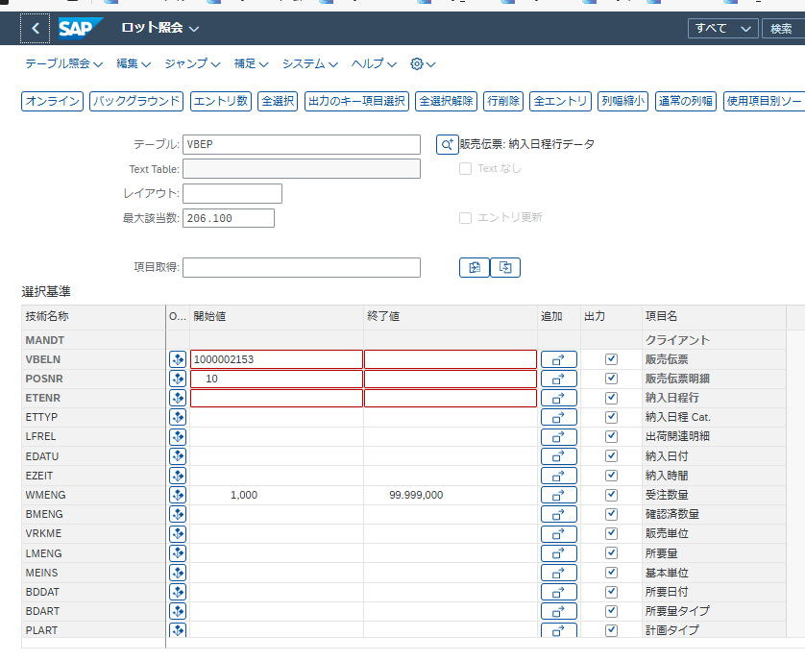

VBELN | POSNR | ETENR | ETTYP | LFREL | EDATU | EZEIT | WMENG | BMENG | VRKME | LMENG | MEINS | BDDAT | BDART | PLART | VBELE | POSNE | ETENE | RSDAT | IDNNR | BANFN | BSART | BSTYP | WEPOS | REPOS | LRGDT | PRGRS | TDDAT | MBDAT | LDDAT | WADAT | CMENG | LIFSP | GRSTR | ABART | ABRUF | ROMS1 | ROMS2 | ROMS3 | ROMEI | RFORM | UMVKZ | UMVKN | VERFP | BWART | BNFPO | ETART | AUFNR | PLNUM | SERNR | AESKD | ABGES | MBUHR | TDUHR | LDUHR | WAUHR | AULWE | DSCONTD_INDICATOR | DSCONTD_SOURCE_ITEM | DSCONTD_SOURCE_SCHEDULE_LINE | HANDOVERDATE | HANDOVERTIME | DELIVERY_DATE_TYPE_RULE | DLVQTY_BU | DLVQTY_SU | OCDQTY_BU | OCDQTY_SU | ORDQTY_BU | ORDQTY_SU | CREA_DLVDATE | REQ_DLVDATE | BEDAR | _DATAAGING | WAERK | ODN_AMOUNT | HANDLE | LCCST | RRQQTY_BU | CRQQTY_BU | DUMMY_SLSDOCSCHEDL_INCL_EEW_PS | FSH_RALLOC_QTY | FSH_OS_ID | FSH_PQR_RC | MBDAT_DRS
1000002153 | 10 | 1 | ZM | X | 2025-03-25 | 0:00:00 | 5 | 0 | RL | 0 | PC |  |  |  |  | 0 | 0 |  | 0 | 10001870 | ZDM | B |  |  |  | 1 | 2025-03-17 | 2025-03-13 | 2025-03-17 | 2025-03-17 | 5 |  | 0 |  | 0 | 0 | 0.000 | 0.000 |  |  | 350 | 1 | X | 687 | 10 |  |  |  |  |  | 0.00000000000000E+00 | 0:00:00 | 0:00:00 | 0:00:00 | 0:00:00 |  |  | 0 | 0 |  | 0:00:00 |  | 0 | 0 | 0 | 0 | 0 | 0 | 2025-03-13 | 2025-03-25 |  |  | EUR | 0.00 | 0050568B63441EEFB2FFF001BC5963FC |  | 0 | 0 |  | 0 | 0
1000002153 | 10 | 2 | ZM | X | 2025-05-15 | 0:00:00 | 0 | 1 | RL | 1 | PC |  |  |  |  | 0 | 0 |  | 0 | 10001870 | ZDM | B | C |  |  | 1 | 2025-05-12 | 2025-05-08 | 2025-05-12 | 2025-05-12 | 0 |  | 0 |  | 0 | 0 | 0.000 | 0.000 |  |  | 350 | 1 | X | 687 | 10 |  |  |  |  |  | 0.00000000000000E+00 | 0:00:00 | 0:00:00 | 0:00:00 | 0:00:00 |  |  | 0 | 0 |  | 0:00:00 |  | 350 | 1 | 0 | 0 | 0 | 0 | 2025-05-08 | 2025-03-25 |  |  | EUR | 0.00 | 0050568B63441EEFB2FFF001BC5963FC |  | 0 | 0 |  | 0 | 0
1000002153 | 10 | 3 | ZM | X | 2025-05-15 | 0:00:00 | 0 | 1 | RL | 1 | PC |  |  |  |  | 0 | 0 |  | 0 | 10001870 | ZDM | B | C |  |  | 1 | 2025-05-12 | 2025-05-08 | 2025-05-12 | 2025-05-12 | 0 |  | 0 |  | 0 | 0 | 0.000 | 0.000 |  |  | 350 | 1 | X | 687 | 10 |  |  |  |  |  | 0.00000000000000E+00 | 0:00:00 | 0:00:00 | 0:00:00 | 0:00:00 |  |  | 0 | 0 |  | 0:00:00 |  | 350 | 1 | 0 | 0 | 0 | 0 | 2025-05-08 | 2025-03-25 |  |  | EUR | 0.00 | 0050568B63441EEFB2FFF001BC5963FC |  | 0 | 0 |  | 0 | 0
1000002153 | 10 | 4 | ZM | X | 2025-05-15 | 0:00:00 | 0 | 1 | RL | 1 | PC |  |  |  |  | 0 | 0 |  | 0 | 10001870 | ZDM | B | C |  |  | 1 | 2025-05-12 | 2025-05-08 | 2025-05-12 | 2025-05-12 | 0 |  | 0 |  | 0 | 0 | 0.000 | 0.000 |  |  | 350 | 1 | X | 687 | 10 |  |  |  |  |  | 0.00000000000000E+00 | 0:00:00 | 0:00:00 | 0:00:00 | 0:00:00 |  |  | 0 | 0 |  | 0:00:00 |  | 350 | 1 | 0 | 0 | 0 | 0 | 2025-05-08 | 2025-03-25 |  |  | EUR | 0.00 | 0050568B63441EEFB2FFF001BC5963FC |  | 0 | 0 |  | 0 | 0
1000002153 | 10 | 5 | ZM | X | 2025-05-15 | 0:00:00 | 0 | 1 | RL | 1 | PC |  |  |  |  | 0 | 0 |  | 0 | 10001870 | ZDM | B | C |  |  | 1 | 2025-05-12 | 2025-05-08 | 2025-05-12 | 2025-05-12 | 0 |  | 0 |  | 0 | 0 | 0.000 | 0.000 |  |  | 350 | 1 | X | 687 | 10 |  |  |  |  |  | 0.00000000000000E+00 | 0:00:00 | 0:00:00 | 0:00:00 | 0:00:00 |  |  | 0 | 0 |  | 0:00:00 |  | 350 | 1 | 0 | 0 | 0 | 0 | 2025-05-08 | 2025-03-25 |  |  | EUR | 0.00 | 0050568B63441EEFB2FFF001BC5963FC |  | 0 | 0 |  | 0 | 0
1000002153 | 10 | 6 | ZM | X | 2025-05-15 | 0:00:00 | 0 | 1 | RL | 1 | PC |  |  |  |  | 0 | 0 |  | 0 | 10001870 | ZDM | B | C |  |  | 1 | 2025-05-12 | 2025-05-08 | 2025-05-12 | 2025-05-12 | 0 |  | 0 |  | 0 | 0 | 0.000 | 0.000 |  |  | 350 | 1 | X | 687 | 10 |  |  |  |  |  | 0.00000000000000E+00 | 0:00:00 | 0:00:00 | 0:00:00 | 0:00:00 |  |  | 0 | 0 |  | 0:00:00 |  | 350 | 1 | 0 | 0 | 0 | 0 | 2025-05-08 | 2025-03-25 |  |  | EUR | 0.00 | 0050568B63441EEFB2FFF001BC5963FC |  | 0 | 0 |  | 0 | 0

受注＆明細をグルーピングして、受注数のトタルは出荷済数のトタルより大きい、受注残を残り、受注伝票＃SOと明細番号取得
VBELN | POSNR | WMENG.total | DLVQTY_SU.total
1000002153 | 10 | 5 | 5
1000002153 | 10 | は対象外です。

VBAP
Title | Item Description | SＬｏｃ | Document Date | CL | Customer Part＃ | Item Description | SＬｏｃ | Qty | UoM | Quantity Per Unit | Unit Price | Price Currency | Customer Reference No. | Unit Price | Section
Table 項目名 | VBELN | POSNR | ERDAT | MATNR | KDMAT | ARKTX | LGORT | KWMENG | ZIEME | UMZIZ | ZIE_UNITPRICE | WAERK | BSTKD_ANA | NETWR | ZZSECTION
列 | A | B | CK | C | AM | H | CC | BH | AB | AC | LN | BC | MR | BB | LK
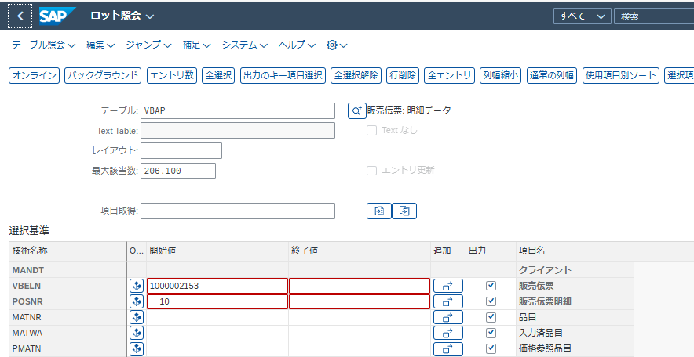

販売伝票 | 販売伝票明細 | 品目 | 入力済品目 | 価格設定参照品目 | ロット | 品目 Group | 明細テキスト | 明細 Cat. | 明細タイプ | 明細処理コード | 明細出荷関連 | 請求関連 | 上位レベル明細 | 明細の代替 | 拒否理由 | 品目階層 | 打切日付 | 打切時刻 | Follow-up 明細 | 荷役単位のピッキング基準適用 | ノード ID | 製品階層決定に関連する日付 | ノード ID | 製品階層決定に関連する日付 | 購買契約目標額 | 目標数量 | 目標数量 UoM | 換算係数 | 換算係数 | 基本数量単位 | 換算の分子 | 換算の分母 | Scale 数量 | 丸め数量 | 照合基準日 | 絶対偏差 | 購買発注明細 | 得意先品目コード | 偏差 (%) | 差異日数 | 修理処理: 明細の分類 | 用途 | 出荷 GROUP | 数量固定 | 限度無許容範囲 | Over. Tol. | Under.Tol. | 請求 Block | 取替部品 | 請求方法 CO/PPC | 製品部門 | 事業領域 | 正味額 | 伝票通貨 | 分納最大回数 | 分割納入/明細 | リソース名 (在庫区分) | ロット分割可能 | 受注数量 | 要求出荷数量 | 累積確認済数量 (SU) | 累積確認済数量 (BU) | 販売単位 | 分子 | 分母 | 総重量 | 正味重量 | 重量単位 | 総数量 | 容積単位 | 開始伝票 | 元明細 | 参照伝票 | 参照明細 | 完全参照 | 伝票フロー更新 | ComRl | 出荷優先順位 | プラント | 保管場所 | 出荷ポイント/入荷ポイント | 輸送経路 | 元の BOM | BOM キー日付 | 部品表/配合表 | 部品表/配合表明細番号 | 受注可能性 | 登録日付 | 登録者 | 時刻 | 品目税分類 | 品目税分類 | 品目税分類 | 品目税分類 | 品目税分類 | 品目税分類 | 品目税分類 | 品目税分類 | 品目税分類 | 固定出荷処理日数 | 可変出荷処理日数 | 参照から生成された前伝票 | 正味価格 | 価格設定単位 | 数量単位 | Ret | 現金値引 | AvailCheck | 所要量合計 | 品目価格 Group | AccAsmtGrM | 取引量リベート Group | コミッショングループ | EAN 番号 | 価格設定 | 評価タイプ | 分割評価 | ロット管理区分 | ロット管理区分 | ロット明細のフレキシブル請求のバリアント | 最小納入数量 | 更新グループ (統計) | 原価 | 小計 1 | 小計 2 | 小計 3 | 小計 4 | 小計 5 | 小計 6 | 換算レートステータス | 変更日 | EAN/UPC | 固定日付および数量 | 利益センタ | 品目グループ 1 | 品目グループ 2 | 品目グループ 3 | 品目グループ 4 | 品目グループ 5 | 構成品目数量 | 代替理由 | 特殊在庫 | 割当区分 | FGID OmniChnl 販売促進 | OmniChnl 販売促進 ID | 収益性 Segment | 前伝票依存の収益性セグメント | WBS 要素 | 指図 | 計画品目 | 計画プラント | 製品グループ数量単位 | 変換 | 勘定設定 Categ. | 消費 | BOM 展開番号 | オブジェクト番号明細 | 結果分析キー | 所要量タイプ | 与信価格 | 一部承認 | 与信機能有効 | 与信データ換算レート | 分析対象番号 | 内部オブジェクト番号 | 見込価格 | CdUpd | シリアル番号 Profile | SerialNo数 | 得意先入庫未転記 | 品目 Grp 梱包材 | ManualPric | 先行伝票 Categ. | MatDetermA | Us.HLitem | 原価見積番号 | 原価計算バリアント | 明細番号 | 統計値 | 統計日付 | 取引タイプ | 特恵関税 | 条件マスタ/ロット | 内部クラス番号 | 数量提案 | BOM カテゴリ | 明細ノード | カウンタ | 不整合システム設定 | OH key | CstgSh | 原価計算バリアント | 製品割当 | Mn明細 PRM | MnItem MatPrcGr | 品目運賃グループ | 計画納入日程の指示 | Sequence No | 与信価格 | 支払保証形態 | 保証 | CFOP | ICMS 法 | IPI 法 | 税コード | 金額契約番号 | 金額契約明細 | モジュール | 特殊在庫の評価 | 品目グループ 1 | 品目グループ 2 | 販売促進 | 販売l Deal | 先行数量単位 | 無償品出荷管理 | StdVariant | 税額 | MRP エリア | 請求利益センタ | 論理Systm | ISS-Gesetz | COFINS Gesetz | PIS-Gesetz | 最初の在庫管理場所 | LocTyp | 返品理由 | 払戻コード | 承認 | 条件レコードNo. | Risk Rel. | 所要量 Segment | 販売伝票明細 | 販売伝票明細 | 引渡場所 | 外部明細 ID | 引渡日付 | 引渡時刻 | Steuerkennzeichen automatisch ermittelt | Grund für manuelles Steuerkennzeichen | Art des steuerlichen Anreizes | Steuerpflicht (Substituicao Tributaria) | Anreiz-ID | NF CFOP Sonderfall | 収益会計参照 ID | 収益会計参照タイプ | Filter für Datenalterung | 拒否Status | 出荷確認 Status | Documentary Credit | ExptCredIn | 購買確認 Status | 遅延Status | 受注関連請求 Status | 請求ブロック Status | 全処理 Status
VBELN | POSNR | MATNR | MATWA | PMATN | CHARG | MATKL | ARKTX | PSTYV | POSAR | PROCESS_CODE | LFREL | FKREL | UEPOS | GRPOS | ABGRU | PRODH | DISCONTINUED_DATE | DISCONTINUED_TIME | FOLLOW_UP_ITEM | PICK_HU_IND | PRODH_UNIV_SALES_PARNT_NODID | PRODH_UNIV_SALES_DET_ORIGIN | PRODH_UNIV_BATDET_PARNT_NODID | PRODH_UNIV_BATDET_DET_ORIGIN | ZWERT | ZMENG | ZIEME | UMZIZ | UMZIN | MEINS | SUBSTN_NUMERATOR | SUBSTN_DENOMINATOR | SMENG | ABLFZ | ABDAT | ABSFZ | POSEX | KDMAT | KBVER | KEVER | VKGRU | VKAUS | GRKOR | FMENG | UEBTK | UEBTO | UNTTO | FAKSP | ATPKZ | RKFKF | SPART | GSBER | NETWR | WAERK | ANTLF | KZTLF | RESOURCE_ID | CHSPL | KWMENG | LSMENG | KBMENG | KLMENG | VRKME | UMVKZ | UMVKN | BRGEW | NTGEW | GEWEI | VOLUM | VOLEH | VBELV | POSNV | VGBEL | VGPOS | VOREF | UPFLU | ERLRE | LPRIO | WERKS | LGORT | VSTEL | ROUTE | STKEY | STDAT | STLNR | STPOS | AWAHR | ERDAT | ERNAM | ERZET | TAXM1 | TAXM2 | TAXM3 | TAXM4 | TAXM5 | TAXM6 | TAXM7 | TAXM8 | TAXM9 | VBEAF | VBEAV | VGREF | NETPR | KPEIN | KMEIN | SHKZG | SKTOF | MTVFP | SUMBD | KONDM | KTGRM | BONUS | PROVG | EANNR | PRSOK | BWTAR | BWTEX | XCHPF | XCHAR | BATCH_BILLING_VARIANT | LFMNG | STAFO | WAVWR | KZWI1 | KZWI2 | KZWI3 | KZWI4 | KZWI5 | KZWI6 | STCUR | AEDAT | EAN11 | FIXMG | PRCTR | MVGR1 | MVGR2 | MVGR3 | MVGR4 | MVGR5 | KMPMG | SUGRD | SOBKZ | VPZUO | BOB_FG_ID | BOB_PROMOTION_ID | PAOBJNR | FREEZE_PAOBJNR | PS_PSP_PNR | AUFNR | VPMAT | VPWRK | PRBME | UMREF | KNTTP | KZVBR | SERNR | OBJNR | ABGRS | BEDAE | CMPRE | CMTFG | CMPNT | CMKUA | CUOBJ | CUOBJ_CH | CEPOK | KOUPD | SERAIL | ANZSN | NACHL | MAGRV | MPROK | VGTYP | PROSA | UEPVW | KALNR | KLVAR | SPOSN | KOWRR | STADAT | EXART | PREFE | KNUMH | CLINT | CHMVS | STLTY | STLKN | STPOZ | STMAN | ZSCHL_K | KALSM_K | KALVAR | KOSCH | UPMAT | UKONM | MFRGR | PLAVO | KANNR | CMPRE_FLT | ABFOR | ABGES | J_1BCFOP | J_1BTAXLW1 | J_1BTAXLW2 | J_1BTXSDC | WKTNR | WKTPS | SKOPF | KZBWS | WGRU1 | WGRU2 | KNUMA_PI | KNUMA_AG | KZFME | LSTANR | TECHS | MWSBP | BERID | PCTRF | LOGSYS_EXT | J_1BTAXLW3 | J_1BTAXLW4 | J_1BTAXLW5 | STOCKLOC | SLOCTYPE | MSR_RET_REASON | MSR_REFUND_CODE | MSR_APPROV_BLOCK | NRAB_KNUMH | TRMRISK_RELEVANT | SGT_RCAT | VBKD_POSNR | VEDA_POSNR | HANDOVERLOC | EXT_REF_ITEM_ID | HANDOVERDATE | HANDOVERTIME | TC_AUT_DET | MANUAL_TC_REASON | FISCAL_INCENTIVE | TAX_SUBJECT_ST | FISCAL_INCENTIVE_ID | SPCSTO | REVACC_REFID | REVACC_REFTYPE | _DATAAGING | ABSTA | BESTA | CMPPI | CMPPJ | COSTA | DCSTA | FKSAA | FSSTA | GBSTA
1000002153 | 10 | CL0625-0009-0-10-000 | CL0625-0009-0-10-000 |  |  | 60:HS | ER8-50P-0.8SV-2H(10) | ZMTO |  |  |  | A |  |  |  |  |  | 0:00:00 |  |  |  |  |  |  | 0,00 | 0 | RL | 350 | 1 | PC | 0 | 0 | 0 | 0 |  | 0 |  | AX2115828 | 0 | 0 |  |  |  |  |  | 0,0 | 0,0 |  |  |  | 0 |  | 1.429,75 | EUR | 0 |  |  |  | 5 | 5 | 5 | 1.75 | RL | 350 | 1 | 1.12 | 1.12 | G |  |  | 1000002153 | 10 |  |  |  |  |  |  | 1141 | 1010 | 9039 | QQ6003 |  |  |  | 0 | 100 | 06.01.2025 | H2596837 | 16:26:12 | 1 |  |  |  |  |  |  |  |  | 0,00 | 0,00 |  | 285,95 | 1 | RL |  |  | Z1 |  |  | 11 |  |  |  | X |  |  | X | X |  | 0 |  | 643,38 | 1.429,75 | 0,00 | 0,00 | 0,00 | 0,00 | 0,00 | 100,000 | 06.05.2025 |  |  | A000900060 | A01 |  |  |  |  | 0 |  | E |  | 0 | 0 | 45190 |  |  |  |  |  |  | 0,0000000000000000E+00 | M |  |  |  |  | KEB | 285,95 |  | X | 100,000 |  |  |  |  |  | 0 |  |  |  |  |  |  |  |  |  |  |  |  |  |  |  |  |  |  |  |  |  |  |  |  |  |  |  |  |  | 2.86E+18 |  | 0,0000000000000000E+00 |  |  |  |  |  |  |  | M |  |  |  |  |  |  |  | 0,00 | 1141 |  | HP1CLNT900 |  |  |  |  |  |  |  |  |  |  |  |  |  |  |  |  | 0:00:00 |  |  |  |  |  |  |  |  |  | A |  |  |  | C |  |  |  | C

VBPA

Title | PIC2 ID | Customer PIC | SO No | SO Line No
Table 項目名 | KUNNR | KUNNR | VBELN | POSNR | PARVW
条件PARVW | ZI | ZC
列 | D | D | A | B | C
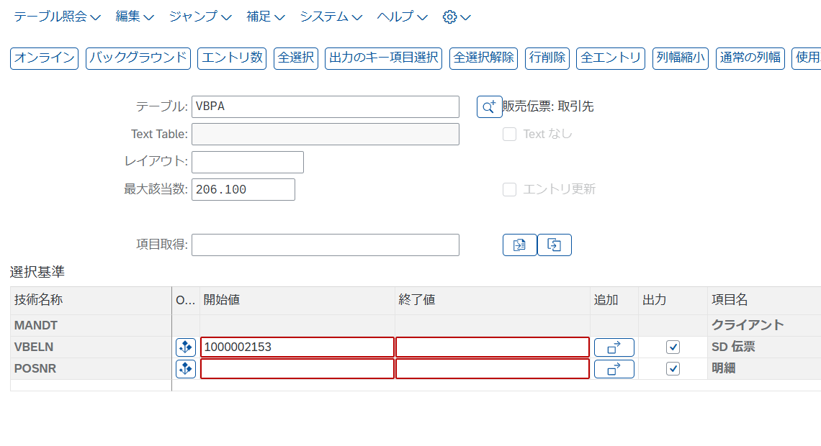

VBELN | POSNR | PARVW | KUNNR | LIFNR | PERNR | PARNR | ADRNR | ABLAD | LAND1 | ADRDA | XCPDK | HITYP | PRFRE | BOKRE | HISTUNR | KNREF | LZONE | HZUOR | STCEG | PARVW_FF | ADRNP | KALE | _DATAAGING | ASSIGNED_BP | ADDR_OPERATION | ADDR_TYPE | BP_REF_ADRNR | DUMMY_SDDOCPARTNER_INCL_EEW_PS | SDM_VERSION
1000002153 | 0 | SP | 201410158 |  | 0 | 0 | 35635 |  | PL | D |  |  |  |  | 0 |  |  | 0 |  |  |  |  |  | 201410158 |  | 1 |  |  | 01
1000002153 | 0 | BP | 201410158 |  | 0 | 0 | 35635 |  | PL | D |  |  |  |  | 0 |  |  | 0 |  |  |  |  |  | 201410158 |  | 1 |  |  | 01
1000002153 | 0 | PY | 201410158 |  | 0 | 0 | 35635 |  | PL | D |  |  |  |  | 0 |  |  | 0 |  |  |  |  |  | 201410158 |  | 1 |  |  | 01
1000002153 | 0 | SH | 411410188 |  | 0 | 0 | 26622 |  | PL | D |  |  |  |  | 0 |  | ZQDES0003 | 0 |  |  |  |  |  | 411410188 |  | 1 |  |  | 01
1000002153 | 0 | ZC | 941413664 |  | 0 | 0 | 32619 |  | PL | D |  |  |  |  | 0 |  |  | 0 |  |  |  |  |  | 941413664 |  | 1 |  |  | 01
1000002153 | 0 | ZI | 920000000 |  | 0 | 0 | 36298 |  | NL | D |  |  |  |  | 0 |  |  | 0 |  |  |  |  |  | 920000000 |  | 1 |  |  | 01
1000002153 | 0 | ZP | 711410275 |  | 0 | 0 | 28057 |  | NL | D |  |  |  |  | 0 |  |  | 0 |  |  |  |  |  | 711410275 |  | 1 |  |  | 01
1000002153 | 0 | ZR | 911410006 |  | 0 | 0 | 28621 |  | NL | D |  |  |  |  | 0 |  |  | 0 |  |  |  |  |  | 911410006 |  | 1 |  |  | 01

ADRC | Title | PIC2 Name
 | Table | ADRC
 | Table 項目名 | NAME1
 | 列 | C
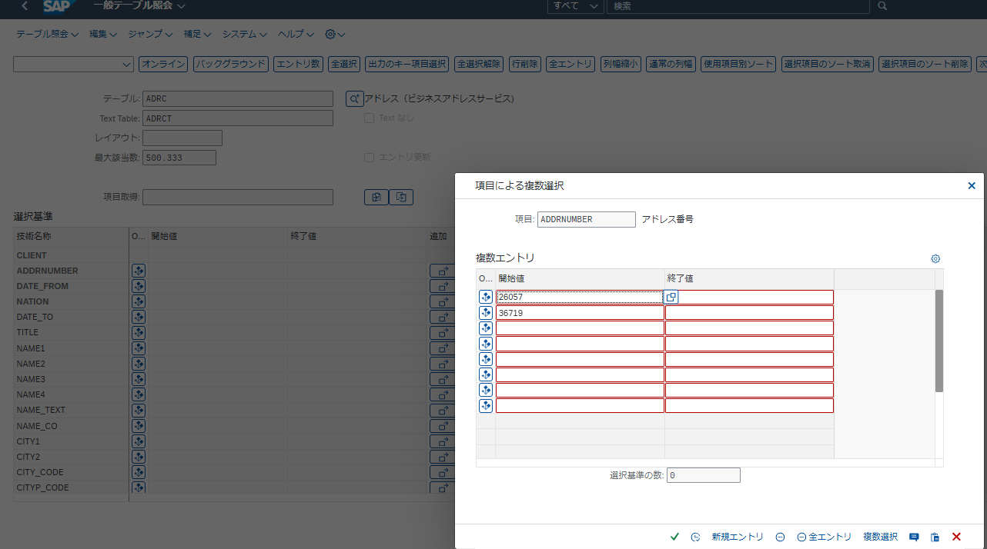

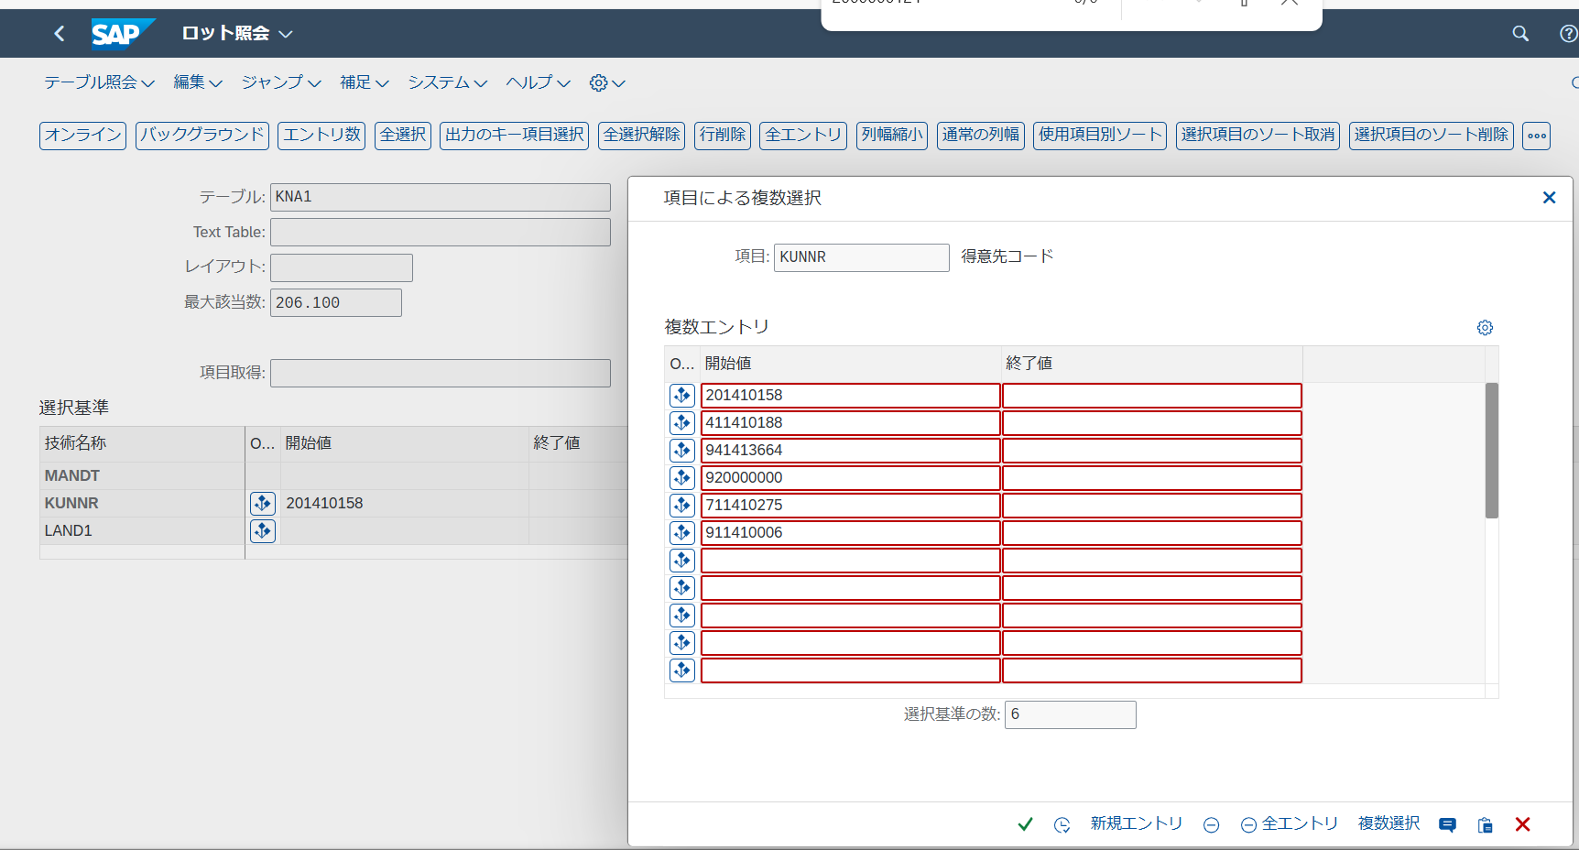

KUNNR | LAND1 | NAME1 | NAME2 | ORT01 | PSTLZ | REGIO | SORTL | STRAS | TELF1 | TELFX | XCPDK | ADRNR | MCOD1 | MCOD2 | MCOD3 | ANRED | AUFSD | BAHNE | BAHNS | BBBNR | BBSNR | BEGRU | BRSCH | BUBKZ | DATLT | ERDAT | ERNAM | EXABL | FAKSD | FISKN | KNAZK | KNRZA | KONZS | KTOKD | KUKLA | LIFNR | LIFSD | LOCCO | LOEVM | NAME3 | NAME4 | NIELS | ORT02 | PFACH | PSTL2 | COUNC | CITYC | RPMKR | SPERR | SPRAS | STCD1 | STCD2 | STKZA | STKZU | TELBX | TELF2 | TELTX | TELX1 | LZONE | XZEMP | VBUND | STCEG | DEAR1 | DEAR2 | DEAR3 | DEAR4 | DEAR5 | GFORM | BRAN1 | BRAN2 | BRAN3 | BRAN4 | BRAN5 | EKONT | UMSAT | UMJAH | UWAER | JMZAH | JMJAH | KATR1 | KATR2 | KATR3 | KATR4 | KATR5 | KATR6 | KATR7 | KATR8 | KATR9 | KATR10 | STKZN | UMSA1 | TXJCD | PERIV | ABRVW | INSPBYDEBI | INSPATDEBI | KTOCD | PFORT | WERKS | DTAMS | DTAWS | DUEFL | HZUOR | SPERZ | ETIKG | CIVVE | MILVE | KDKG1 | KDKG2 | KDKG3 | KDKG4 | KDKG5 | XKNZA | FITYP | STCDT | STCD3 | STCD4 | STCD5 | STCD6 | XICMS | XXIPI | XSUBT | CFOPC | TXLW1 | TXLW2 | CCC01 | CCC02 | CCC03 | CCC04 | BONDED_AREA_CONFIRM | DONATE_MARK | CONSOLIDATE_INVOICE | ALLOWANCE_TYPE | EINVOICE_MODE | B2C_INDICATOR | CASSD | KNURL | J_1KFREPRE | J_1KFTBUS | J_1KFTIND | CONFS | UPDAT | UPTIM | NODEL | DEAR6 | DELIVERY_DATE_RULE | CVP_XBLCK | SUFRAMA | RG | EXP | UF | RGDATE | RIC | RNE | RNEDATE | CNAE | LEGALNAT | CRTN | ICMSTAXPAY | INDTYP | TDT | COMSIZE | DECREGPC | PH_BIZ_STYLE | PAYTRSN | KNA1_EEW_CUST | RULE_EXCLUSION | ZIE_EDICUSTOMER_CUS | KNA1_ADDR_EEW_CUST | /VSO/R_PALHGT | /VSO/R_PAL_UL | /VSO/R_PK_MAT | /VSO/R_MATPAL | /VSO/R_I_NO_LYR | /VSO/R_ONE_MAT | /VSO/R_ONE_SORT | /VSO/R_ULD_SIDE | /VSO/R_LOAD_PREF | /VSO/R_DPOINT | ALC | PMT_OFFICE | FEE_SCHEDULE | DUNS | DUNS4 | SAM_UE_ID | SAM_EFT_IND | PSOFG | PSOIS | PSON1 | PSON2 | PSON3 | PSOVN | PSOTL | PSOHS | PSOST | PSOO1 | PSOO2 | PSOO3 | PSOO4 | PSOO5 | J_1IEXCD | J_1IEXRN | J_1IEXRG | J_1IEXDI | J_1IEXCO | J_1ICSTNO | J_1ILSTNO | J_1IPANNO | J_1IEXCICU | AEDAT | USNAM | J_1ISERN | J_1IPANREF | GST_TDS | J_3GETYP | J_3GREFTYP | PSPNR | COAUFNR | J_3GAGEXT | J_3GAGINT | J_3GAGDUMI | J_3GAGSTDI | LGORT | KOKRS | KOSTL | J_3GABGLG | J_3GABGVG | J_3GABRART | J_3GSTDMON | J_3GSTDTAG | J_3GTAGMON | J_3GZUGTAG | J_3GMASCHB | J_3GMEINSA | J_3GKEINSA | J_3GBLSPER | J_3GKLEIVO | J_3GCALID | J_3GVMONAT | J_3GABRKEN | J_3GLABRECH | J_3GAABRECH | J_3GZUTVHLG | J_3GNEGMEN | J_3GFRISTLO | J_3GEMINBE | J_3GFMGUE | J_3GZUSCHUE | J_3GSCHPRS | J_3GINVSTA | /SAPCEM/DBER | /SAPCEM/KVMEQ
201410158 | PL | Jabil Poland Sp. z o.o. | Jabil Poland Sp. z o.o. | Kwidzyn | 82-500 |  | JABIL POLA | Ul. Milosna 32 |  |  |  | 35635 | JABIL POLAND SP. Z O.O. | JABIL POLAND SP. Z O.O. | KWIDZYN |  |  |  |  | 0 | 0 |  |  | 0 |  | 2024-12-12 | DRF_HQ2 |  |  |  |  |  |  | ZC12 |  |  |  |  |  |  |  |  |  |  |  |  |  |  |  | EN |  |  |  |  |  |  |  |  |  |  |  | PL5811792285 |  |  |  |  |  |  |  |  |  |  |  |  | 0.00 | 0 |  | 0 | 0 |  |  |  |  |  |  |  |  |  |  |  | 0.00 |  |  |  |  |  |  |  |  |  |  | X | 0 |  |  |  |  |  |  |  |  |  |  |  |  |  |  |  |  |  |  |  |  |  |  |  |  |  |  |  |  |  |  |  |  |  |  |  |  |  |  |  | 0:00:00 |  |  |  |  |  |  |  |  |  | 0 |  |  |  | 0 |  |  |  |  |  |  |  |  |  |  |  |  | 0.000 |  |  |  | 0 |  |  | 0 | 0 |  |  |  |  |  |  |  |  |  |  |  |  |  |  |  |  |  |  |  |  |  |  |  |  |  |  |  |  |  |  |  |  |  |  |  |  |  |  |  |  |  |  |  |  |  |  |  |  |  |  | 0.00 | 0.00 | 0.00 |  |  |  |  |  |  |  | 0 |  |  |  |  |  |  | 0 | 0 | 0
411410188 | PL | Jabil Poland Sp. Z o.o. | Jabil Poland Sp. Z o.o. | Kwidzyn | 82-500 |  | JABIL POLA | ul. Lotnicza 2 |  |  |  | 26622 | JABIL POLAND SP. Z O.O. | JABIL POLAND SP. Z O.O. | KWIDZYN |  |  |  |  | 0 | 0 |  |  | 0 |  | 2024-12-05 | DRF_HQ2 |  |  |  |  |  |  | ZC22 |  |  |  |  |  |  | Jabil Poland Sp. z o.o. |  |  |  |  |  |  |  |  | EN | PL5811792285 |  |  |  |  |  |  |  | ZQDES0003 |  |  | PL5811792285 |  |  |  |  |  |  |  |  |  |  |  |  | 0.00 | 0 |  | 0 | 0 |  |  |  |  |  |  |  |  |  |  |  | 0.00 |  |  |  |  |  |  |  |  |  |  | X | 0 |  |  |  |  |  |  |  |  |  |  |  |  |  |  |  |  |  |  |  |  |  |  |  |  |  |  |  |  |  |  |  |  |  |  |  |  |  |  |  | 0:00:00 |  |  |  |  |  |  |  |  |  | 0 |  |  |  | 0 |  |  |  |  |  |  |  |  |  |  |  |  | 0.000 |  |  |  | 0 |  |  | 0 | 0 |  |  |  |  |  |  |  |  |  |  |  |  |  |  |  |  |  |  |  |  |  |  |  |  |  |  |  |  |  |  |  |  |  |  |  |  |  |  |  |  |  |  |  |  |  |  |  |  |  |  | 0.00 | 0.00 | 0.00 |  |  |  |  |  |  |  | 0 |  |  |  |  |  |  | 0 | 0 | 0
711410275 | NL | Axis-Jabil Poland Sp. z o.o. |  |  |  |  | JABIL POLA |  |  |  |  | 28057 | AXIS-JABIL POLAND SP. Z O |  |  |  |  |  |  | 0 | 0 |  |  | 0 |  | 2024-12-05 | DRF_HQ2 |  |  |  |  |  |  | ZCP2 |  |  |  |  |  |  | 013774-Axis |  |  |  |  |  |  |  |  | EN |  |  |  |  |  |  |  |  |  |  |  |  |  |  |  |  |  |  |  |  |  |  |  |  | 0.00 | 0 |  | 0 | 0 |  |  |  |  |  |  |  |  |  |  |  | 0.00 |  |  |  |  |  |  |  |  |  |  | X | 0 |  |  |  |  |  |  |  |  |  |  |  |  |  |  |  |  |  |  |  |  |  |  |  |  |  |  |  |  |  |  |  |  |  |  |  |  |  |  |  | 0:00:00 |  |  |  |  |  |  |  |  |  | 0 |  |  |  | 0 |  |  |  |  |  |  |  |  |  |  |  |  | 0.000 |  |  |  | 0 |  |  | 0 | 0 |  |  |  |  |  |  |  |  |  |  |  |  |  |  |  |  |  |  |  |  |  |  |  |  |  |  |  |  |  |  |  |  |  |  |  |  |  |  |  |  |  |  |  |  |  |  |  |  |  |  | 0.00 | 0.00 | 0.00 |  |  |  |  |  |  |  | 0 |  |  |  |  |  |  | 0 | 0 | 0
911410006 | NL | Markku Virtanen | Markku Virtanen |  |  |  | MARKKU VIR |  | 0035 850 432 ... |  |  | 28621 | MARKKU VIRTANEN | MARKKU VIRTANEN |  |  |  |  |  | 0 | 0 |  |  | 0 |  | 2024-12-05 | DRF_HQ2 |  |  |  |  |  |  | ZCS2 |  |  |  |  |  |  |  |  |  |  |  |  |  |  |  | EN |  |  |  |  |  |  |  |  |  |  |  |  |  |  |  |  |  |  |  |  |  |  |  |  | 0.00 | 0 |  | 0 | 0 |  |  |  |  |  |  |  |  |  |  |  | 0.00 |  |  |  |  |  |  |  |  |  |  | X | 0 |  |  |  |  |  |  |  |  |  |  |  |  |  |  |  |  |  |  |  |  |  |  |  |  |  |  |  |  |  |  |  |  |  |  |  |  |  |  |  | 0:00:00 |  |  |  |  |  |  |  |  |  | 0 |  |  |  | 0 |  |  |  |  |  |  |  |  |  |  |  |  | 0.000 |  |  |  | 0 |  |  | 0 | 0 |  |  |  |  |  |  |  |  |  |  |  |  |  |  |  |  |  |  |  |  |  |  |  |  |  |  |  |  |  |  |  |  |  |  |  |  |  |  |  |  |  |  |  |  |  |  |  |  |  |  | 0.00 | 0.00 | 0.00 |  |  |  |  |  |  |  | 0 |  |  |  |  |  |  | 0 | 0 | 0
920000000 | NL | Carlo Di Gennaro | Carlo Di Gennaro |  |  |  | CARLO DI G |  |  |  |  | 36298 | CARLO DI GENNARO | CARLO DI GENNARO |  |  |  |  |  | 0 | 0 |  |  | 0 |  | 2024-12-18 | DRF_HQ2 |  |  |  |  |  |  | ZCS3 |  |  |  |  |  |  |  |  |  |  |  |  |  |  |  | EN |  |  |  |  |  |  |  |  |  |  |  |  |  |  |  |  |  |  |  |  |  |  |  |  | 0.00 | 0 |  | 0 | 0 |  |  |  |  |  |  |  |  |  |  |  | 0.00 |  |  |  |  |  |  |  |  |  |  | X | 0 |  |  |  |  |  |  |  |  |  |  |  |  |  |  |  |  |  |  |  |  |  |  |  |  |  |  |  |  |  |  |  |  |  |  |  |  |  |  |  | 0:00:00 |  |  |  |  |  |  |  |  |  | 0 |  |  |  | 0 |  |  |  |  |  |  |  |  |  |  |  |  | 0.000 |  |  |  | 0 |  |  | 0 | 0 |  |  |  |  |  |  |  |  |  |  |  |  |  |  |  |  |  |  |  |  |  |  |  |  |  |  |  |  |  |  |  |  |  |  |  |  |  |  |  |  |  |  |  |  |  |  |  |  |  |  | 0.00 | 0.00 | 0.00 |  |  |  |  |  |  |  | 0 |  |  |  |  |  |  | 0 | 0 | 0
941413664 | PL | TOMASZ BISIKIERSKI |  |  |  |  | TOMASZ BIS |  |  |  |  | 32619 | TOMASZ BISIKIERSKI |  |  |  |  |  |  | 0 | 0 |  |  | 0 |  | 2024-12-05 | DRF_HQ2 |  |  |  |  |  |  | ZCS6 |  |  |  |  |  |  |  |  |  |  |  |  |  |  |  | EN |  |  |  |  |  |  |  |  |  |  |  |  |  |  |  |  |  |  |  |  |  |  |  |  | 0.00 | 0 |  | 0 | 0 |  |  |  |  |  |  |  |  |  |  |  | 0.00 |  |  |  |  |  |  |  |  |  |  | X | 0 |  |  |  |  |  |  |  |  |  |  |  |  |  |  |  |  |  |  |  |  |  |  |  |  |  |  |  |  |  |  |  |  |  |  |  |  |  |  |  | 0:00:00 |  |  |  |  |  |  |  |  |  | 0 |  |  |  | 0 |  |  |  |  |  |  |  |  |  |  |  |  | 0.000 |  |  |  | 0 |  |  | 0 | 0 |  |  |  |  |  |  |  |  |  |  |  |  |  |  |  |  |  |  |  |  |  |  |  |  |  |  |  |  |  |  |  |  |  |  |  |  |  |  |  |  |  |  |  |  |  |  |  |  |  |  | 0.00 | 0.00 | 0.00 |  |  |  |  |  |  |  | 0 |  |  |  |  |  |  | 0 | 0 | 0

VBFA | 販売伝票フロー |  | 結合用

VBELV | POSNV | VBELN | POSNN | VBTYP_N
前伝票 | 前明細 | 継続伝票 | 次明細 | 継続伝票 Categ.
1000002153 | 10 | 2000001764 | 10 | V
Title | PO NO | PO Line No
Table | VBELN | POSNN
Table 項目名 | D | E
列 | VBTYP_N =V
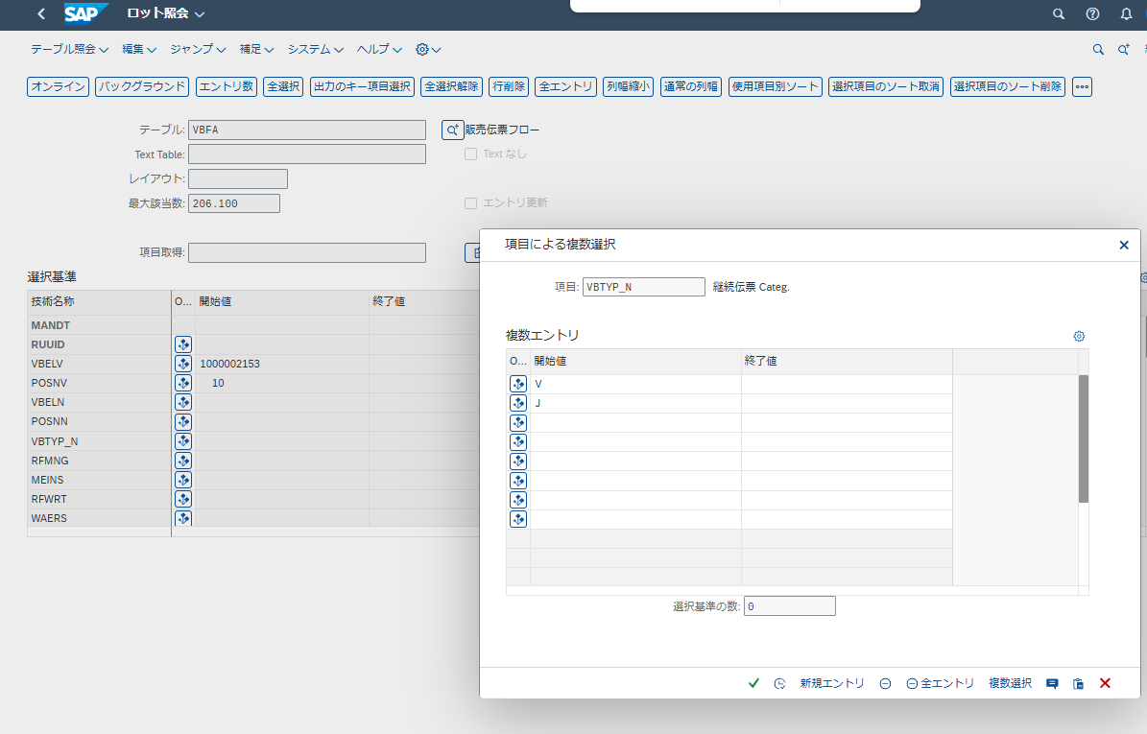

 | Title | PO AB line ?
 | Table | EKES | 仕入先確認
 | Table 項目名 | EINDT
 | 条件 | EBTYP | AB

RUUID | VBELV | POSNV | VBELN | POSNN | VBTYP_N | RFMNG | MEINS | RFWRT | WAERS | VBTYP_V | PLMIN | TAQUI | ERDAT | ERZET | MATNR | BWART | BDART | PLART | LGNUM | AEDAT | FKTYP | BRGEW | GEWEI | VOLUM | VOLEH | FPLNR | FPLTR | RFMNG_FLO | RFMNG_FLT | VRKME | ABGES | SOBKZ | SONUM | KZBEF | NTGEW | LOGSYS | WBSTA | CMETH | MJAHR | STUFE | _DATAAGING
0050568B63441EEFB380874E456643FC | 1000002153 | 10 | 2000001764 | 10 | V | 1,750 | PC | 643.39 | EUR | C |  |  | 2025-01-06 | 17:00:04 |  |  |  |  |  | 2025-01-06 |  | 0.000 |  | 0.000 |  |  | 0 | 5.00000000000000E+00 | 0.00000000000000E+00 | RL | 0.00000000000000E+00 |  |  |  | 0.000 |  |  |  |  | 0
0050568B63441FE08AE18B79EB052400 | 1000002153 | 10 | 8000007328 | 10 | J | 0 | PC | 0.00 |  | C | + |  | 2025-05-07 | 15:27:41 |  | 687 |  |  |  |  |  | 0.000 |  | 0.000 |  |  | 0 | 0.00000000000000E+00 | 0.00000000000000E+00 | RL | 0.00000000000000E+00 |  |  |  | 0.000 |  |  |  |  | 0
0050568B63441FE08AE18B79EB05E400 | 1000002153 | 10 | 8000007328 | 900001 | J | 350 | PC | 0.00 |  | C | + |  | 2025-05-07 | 15:27:41 |  | 687 |  |  |  |  |  | 0.000 |  | 0.000 |  |  | 0 | 1.00000000000000E+00 | 3.50000000000000E+02 | RL | 0.00000000000000E+00 |  |  |  | 0.000 |  |  |  |  | 0
0050568B63441FE08AE18B79EB060400 | 1000002153 | 10 | 8000007328 | 900002 | J | 350 | PC | 0.00 |  | C | + |  | 2025-05-07 | 15:27:41 |  | 687 |  |  |  |  |  | 0.000 |  | 0.000 |  |  | 0 | 1.00000000000000E+00 | 3.50000000000000E+02 | RL | 0.00000000000000E+00 |  |  |  | 0.000 |  |  |  |  | 0
0050568B63441FE08AE18B79EB062400 | 1000002153 | 10 | 8000007328 | 900003 | J | 350 | PC | 0.00 |  | C | + |  | 2025-05-07 | 15:27:41 |  | 687 |  |  |  |  |  | 0.000 |  | 0.000 |  |  | 0 | 1.00000000000000E+00 | 3.50000000000000E+02 | RL | 0.00000000000000E+00 |  |  |  | 0.000 |  |  |  |  | 0
0050568B63441FE08AE18B79EB064400 | 1000002153 | 10 | 8000007328 | 900004 | J | 350 | PC | 0.00 |  | C | + |  | 2025-05-07 | 15:27:41 |  | 687 |  |  |  |  |  | 0.000 |  | 0.000 |  |  | 0 | 1.00000000000000E+00 | 3.50000000000000E+02 | RL | 0.00000000000000E+00 |  |  |  | 0.000 |  |  |  |  | 0
0050568B63441FE08AE18B79EB066400 | 1000002153 | 10 | 8000007328 | 900005 | J | 350 | PC | 0.00 |  | C | + |  | 2025-05-07 | 15:27:41 |  | 687 |  |  |  |  |  | 0.000 |  | 0.000 |  |  | 0 | 1.00000000000000E+00 | 3.50000000000000E+02 | RL | 0.00000000000000E+00 |  |  |  | 0.000 |  |  |  |  | 0

VBAK
Title | Section Name
Table | VBAK | 販売伝票: ヘッダデータ
Table 項目名 | KVGR5
結合条件メモ | VBELN | =VBPA VBELN

VBELN | ERDAT | ERZET | ERNAM | ANGDT | BNDDT | AUDAT | VBTYP | TRVOG | AUART | AUGRU | GWLDT | SUBMI | LIFSK | FAKSK | NETWR | WAERK | VKORG | VTWEG | SPART | VKGRP | VKBUR | GSBER | GSKST | GUEBG | GUEEN | KNUMV | VDATU | DELIVERY_DATE_TYPE_RULE | VPRGR | AUTLF | VBKLA | VBKLT | KALSM | VSBED | FKARA | AWAHR | KTEXT | BSTNK | BSARK | BSTDK | BSTZD | IHREZ | BNAME | TELF1 | MAHZA | MAHDT | KUNNR | KOSTL | STAFO | STWAE | AEDAT | KVGR1 | KVGR2 | KVGR3 | KVGR4 | KVGR5 | KNUMA | KOKRS | PS_PSP_PNR | KURST | KKBER | KNKLI | GRUPP | SBGRP | CTLPC | CMWAE | CMFRE | CMNUP | CMNGV | AMTBL | CM_LAST_CHECK | HITYP_PR | CUSTH_UNIV_SALES_RELVNCE | CUSTH_BRANCH_UUID | ABRVW | ABDIS | VGBEL | OBJNR | BUKRS_VF | TAXK1 | TAXK2 | TAXK3 | TAXK4 | TAXK5 | TAXK6 | TAXK7 | TAXK8 | TAXK9 | XBLNR | ZUONR | VGTYP | KALSM_CH | AGRZR | AUFNR | QMNUM | VBELN_GRP | SCHEME_GRP | ABRUF_PART | ABHOD | ABHOV | ABHOB | RPLNR | VZEIT | STCEG_L | LANDTX | XEGDR | ENQUEUE_GRP | DAT_FZAU | FMBDAT | VSNMR_V | HANDLE | PROLI | CONT_DG | CRM_GUID | UPD_TMSTMP | MSR_ID | TM_CTRL_KEY | OIPBL | LAST_CHANGED_BY_USER | HANDOVERLOC | EXT_BUS_SYST_ID | EXT_REF_DOC_ID | EXT_REV_TMSTMP | APM_APPROVAL_STATUS | APM_APPROVAL_REASON | APM_REJECTION_REASON | SOLUTION_ORDER_ID | EXT_COMM_SYST_TYPE | RETRO_PURCHDOC_CREATION | CROSSITEM_PRC_DATE | _DATAAGING | ABSTK | BESTK | CMPSC | CMPSD | CMPSI | CMPSJ | CMPSK | CMPS_CM | CMPS_TE | CMGST | COSTA | DCSTK | FKSAK | FMSTK | FSSTK | GBSTK | LFGSK | LFSTK | LSSTK | MANEK | RFGSK | RFSTK | SPSTG | TRSTA | UVALL | UVALS | UVFAK | UVFAS | UVPRS | UVVLK | UVVLS | UVK01 | UVK02 | UVK03 | UVK04 | UVK05 | UVS01 | UVS02 | UVS03 | UVS04 | UVS05 | WBSTK | TOTAL_EMCST | TOTAL_SLCST | TOTAL_LCCST | TOTAL_PCSTA | TOTAL_DGSTA | TOTAL_SDSSTA | BOB_STATUS | DP_CLEAR_STA_HDR | B2B_MSG_PROCESSING_STATUS | TOTAL_DELIV_RELTD_BILLG_STA | SDM_VERSION | DUMMY_SALESDOC_INCL_EEW_PS | ZIE_NOT_DISP_AMOUNT_SDH | ZIE_TAXDISPLAYFLAG_SDH | ZIE_DISTY_SALES_PRICE_SDH | ZIE_CUSTOMER_FORMAT_SDH | ZIE_QUOTE_TO_COMP_SDH | ZIE_CUSTOMER_CLAIM_NO_SDH | ZIE_APPROVAL_NO_SDH | GLO_LOG_REF1_HD | /DMBE/DEALNUMBER | /DMBE/EVGIDRENEWAL | /DMBE/EVGIDCANCEL | ZAPCGKH | APCGK_EXTENDH | ZABDATH | AD01FAREG | AD01BASDOC | LASTVCHR | PSM_BUDAT | FSH_KVGR6 | FSH_KVGR7 | FSH_KVGR8 | FSH_KVGR9 | FSH_KVGR10 | FSH_REREG | FSH_CQ_CHECK | FSH_VRSN_STATUS | FSH_TRANSACTION | FSH_VAS_CG | FSH_CANDATE | FSH_SS | FSH_OS_STG_CHANGE | J_3GKBAUL | MILL_APPL_ID | TAS | BETC | MOD_ALLOW | CANCEL_ALLOW | PAY_METHOD | BPN | REP_FREQ | LOGSYSB | KALCD | MULTI | SPPAYM | WTYSC_CLM_HDR
1000002153 | 2025-01-06 | 16:25:31 | H2596837 |  |  | 2025-01-06 | C | 0 | ZS01 |  |  |  |  |  | 1,429.75 | EUR | 1140 | 20 | 00 |  | 1140 |  |  |  |  | 0000003846 | 2025-03-25 |  | 1 |  |  |  | ZVAA01 | Q6 | ZI01 | 100 |  | 1302673304 |  | 2025-01-06 |  |  |  |  | 0 |  | 201410158 |  | 1 | EUR |  |  |  |  |  | E08 |  | 1000 |  |  | 1140 | 201410158 |  |  | D | EUR |  |  |  | 0.00 | 5/6/25 | A |  |  |  |  |  |  | 1140 |  |  |  |  |  |  |  |  |  |  |  |  | ZD0001 | 0 |  |  |  |  |  |  | 0:00:00 | 0:00:00 |  | 0:00:00 |  |  |  |  |  | 2025-03-17 |  | 051MYsD47k{o}{npyy3Z}0 |  |  |  | 5/6/25 |  |  |  | D9735824 |  |  |  | 0 |  |  |  |  |  |  | 2025-01-06 |  | A |  |  |  |  |  |  |  |  |  | C |  |  |  |  | C | C | C |  |  |  |  |  | A | C | C | C | C | C | C | C |  |  |  |  |  |  |  |  |  |  |  |  |  |  |  |  |  |  |  |  |  | 01 |  |  |  |  |  |  |  |  |  |  |  |  | 0 | 0 |  |  |  | 0

VBAK
Title | Section Name
Table 項目名 | KVGR5
列 | BE
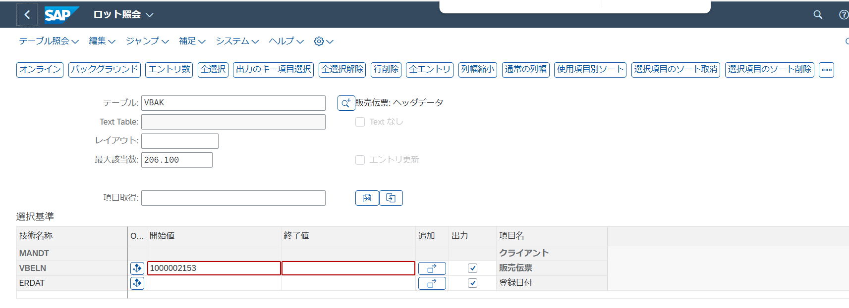

VBELN | ERDAT | ERZET | ERNAM | ANGDT | BNDDT | AUDAT | VBTYP | TRVOG | AUART | AUGRU | GWLDT | SUBMI | LIFSK | FAKSK | NETWR | WAERK | VKORG | VTWEG | SPART | VKGRP | VKBUR | GSBER | GSKST | GUEBG | GUEEN | KNUMV | VDATU | DELIVERY_DATE_TYPE_RULE | VPRGR | AUTLF | VBKLA | VBKLT | KALSM | VSBED | FKARA | AWAHR | KTEXT | BSTNK | BSARK | BSTDK | BSTZD | IHREZ | BNAME | TELF1 | MAHZA | MAHDT | KUNNR | KOSTL | STAFO | STWAE | AEDAT | KVGR1 | KVGR2 | KVGR3 | KVGR4 | KVGR5 | KNUMA | KOKRS | PS_PSP_PNR | KURST | KKBER | KNKLI | GRUPP | SBGRP | CTLPC | CMWAE | CMFRE | CMNUP | CMNGV | AMTBL | CM_LAST_CHECK | HITYP_PR | CUSTH_UNIV_SALES_RELVNCE | CUSTH_BRANCH_UUID | ABRVW | ABDIS | VGBEL | OBJNR | BUKRS_VF | TAXK1 | TAXK2 | TAXK3 | TAXK4 | TAXK5 | TAXK6 | TAXK7 | TAXK8 | TAXK9 | XBLNR | ZUONR | VGTYP | KALSM_CH | AGRZR | AUFNR | QMNUM | VBELN_GRP | SCHEME_GRP | ABRUF_PART | ABHOD | ABHOV | ABHOB | RPLNR | VZEIT | STCEG_L | LANDTX | XEGDR | ENQUEUE_GRP | DAT_FZAU | FMBDAT | VSNMR_V | HANDLE | PROLI | CONT_DG | CRM_GUID | UPD_TMSTMP | MSR_ID | TM_CTRL_KEY | OIPBL | LAST_CHANGED_BY_USER | HANDOVERLOC | EXT_BUS_SYST_ID | EXT_REF_DOC_ID | EXT_REV_TMSTMP | APM_APPROVAL_STATUS | APM_APPROVAL_REASON | APM_REJECTION_REASON | SOLUTION_ORDER_ID | EXT_COMM_SYST_TYPE | RETRO_PURCHDOC_CREATION | CROSSITEM_PRC_DATE | _DATAAGING | ABSTK | BESTK | CMPSC | CMPSD | CMPSI | CMPSJ | CMPSK | CMPS_CM | CMPS_TE | CMGST | COSTA | DCSTK | FKSAK | FMSTK | FSSTK | GBSTK | LFGSK | LFSTK | LSSTK | MANEK | RFGSK | RFSTK | SPSTG | TRSTA | UVALL | UVALS | UVFAK | UVFAS | UVPRS | UVVLK | UVVLS | UVK01 | UVK02 | UVK03 | UVK04 | UVK05 | UVS01 | UVS02 | UVS03 | UVS04 | UVS05 | WBSTK | TOTAL_EMCST | TOTAL_SLCST | TOTAL_LCCST | TOTAL_PCSTA | TOTAL_DGSTA | TOTAL_SDSSTA | BOB_STATUS | DP_CLEAR_STA_HDR | B2B_MSG_PROCESSING_STATUS | TOTAL_DELIV_RELTD_BILLG_STA | SDM_VERSION | DUMMY_SALESDOC_INCL_EEW_PS | ZIE_NOT_DISP_AMOUNT_SDH | ZIE_TAXDISPLAYFLAG_SDH | ZIE_DISTY_SALES_PRICE_SDH | ZIE_CUSTOMER_FORMAT_SDH | ZIE_QUOTE_TO_COMP_SDH | ZIE_CUSTOMER_CLAIM_NO_SDH | ZIE_APPROVAL_NO_SDH | GLO_LOG_REF1_HD | /DMBE/DEALNUMBER | /DMBE/EVGIDRENEWAL | /DMBE/EVGIDCANCEL | ZAPCGKH | APCGK_EXTENDH | ZABDATH | AD01FAREG | AD01BASDOC | LASTVCHR | PSM_BUDAT | FSH_KVGR6 | FSH_KVGR7 | FSH_KVGR8 | FSH_KVGR9 | FSH_KVGR10 | FSH_REREG | FSH_CQ_CHECK | FSH_VRSN_STATUS | FSH_TRANSACTION | FSH_VAS_CG | FSH_CANDATE | FSH_SS | FSH_OS_STG_CHANGE | J_3GKBAUL | MILL_APPL_ID | TAS | BETC | MOD_ALLOW | CANCEL_ALLOW | PAY_METHOD | BPN | REP_FREQ | LOGSYSB | KALCD | MULTI | SPPAYM | WTYSC_CLM_HDR
1000002153 | 2025-01-06 | 16:25:31 | H2596837 |  |  | 2025-01-06 | C | 0 | ZS01 |  |  |  |  |  | 1,429.75 | EUR | 1140 | 20 | 00 |  | 1140 |  |  |  |  | 0000003846 | 2025-03-25 |  | 1 |  |  |  | ZVAA01 | Q6 | ZI01 | 100 |  | 1302673304 |  | 2025-01-06 |  |  |  |  | 0 |  | 201410158 |  | 1 | EUR |  |  |  |  |  | E08 |  | 1000 |  |  | 1140 | 201410158 |  |  | D | EUR |  |  |  | 0.00 | 5/6/25 | A |  |  |  |  |  |  | 1140 |  |  |  |  |  |  |  |  |  |  |  |  | ZD0001 | 0 |  |  |  |  |  |  | 0:00:00 | 0:00:00 |  | 0:00:00 |  |  |  |  |  | 2025-03-17 |  | 051MYsD47k{o}{npyy3Z}0 |  |  |  | 5/6/25 |  |  |  | D9735824 |  |  |  | 0 |  |  |  |  |  |  | 2025-01-06 |  | A |  |  |  |  |  |  |  |  |  | C |  |  |  |  | C | C | C |  |  |  |  |  | A | C | C | C | C | C | C | C |  |  |  |  |  |  |  |  |  |  |  |  |  |  |  |  |  |  |  |  |  | 01 |  |  |  |  |  |  |  |  |  |  |  |  | 0 | 0 |  |  |  | 0

VBKD
 | Title | Customer Reference No.
 | Table | VBKD
 | Table 項目名 | BSTKD
 | 列 | AN
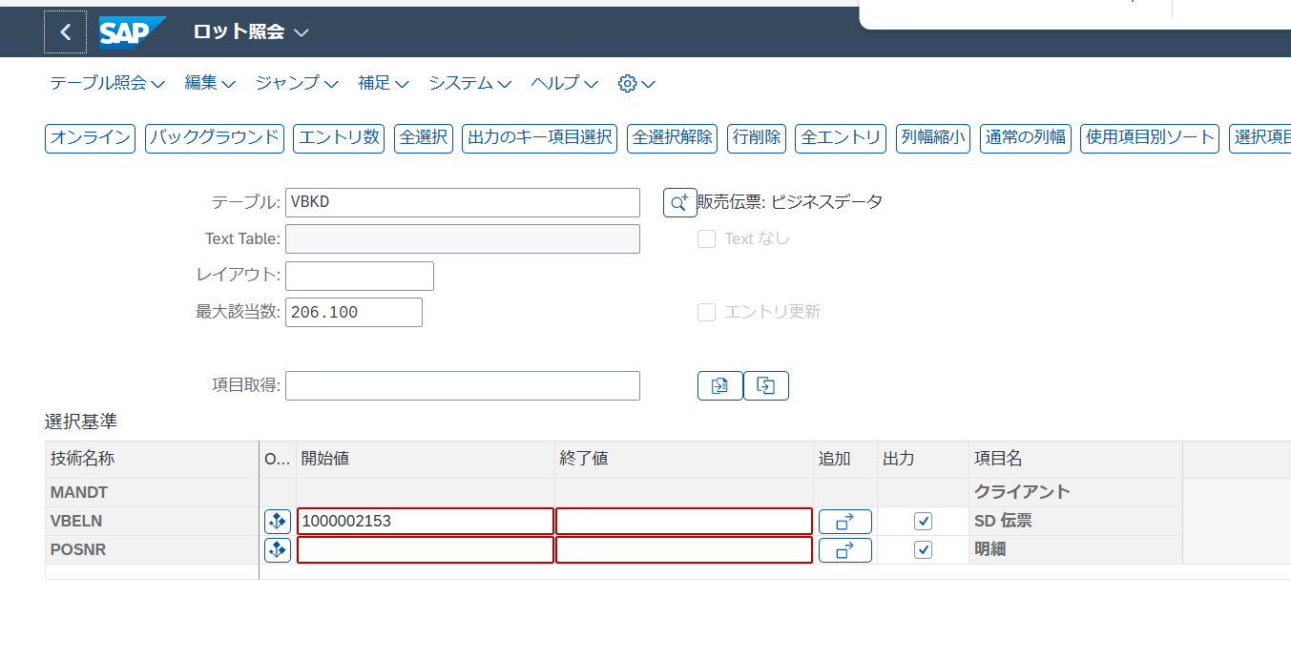

VBELN | POSNR | KONDA | KDGRP | BZIRK | PLTYP | INCO1 | INCO2 | KZAZU | PERFK | PERRL | MRNKZ | KURRF | VALTG | VALDT | ZTERM | ZLSCH | KTGRD | KURSK | PRSDT | FKDAT | FBUDA | GJAHR | POPER | STCUR | MSCHL | MANSP | FPLNR | WAKTION | ABSSC | LCNUM | J_1AFITP | J_1ARFZ | J_1AREGIO | J_1AGICD | J_1ADTYP | J_1ATXREL | ABTNR | EMPST | BSTKD | BSTDK | BSARK | IHREZ | BSTKD_E | BSTDK_E | BSARK_E | IHREZ_E | POSEX_E | KURSK_DAT | KURRF_DAT | KDKG1 | KDKG2 | KDKG3 | KDKG4 | KDKG5 | WKWAE | WKKUR | AKWAE | AKKUR | AKPRZ | J_1AINDXP | J_1AIDATEP | BSTKD_M | DELCO | FFPRF | BEMOT | FAKTF | RRREL | ACDATV | VSART | TRATY | TRMTYP | SDABW | WMINR | FKBER | PODKZ | CAMPAIGN | VKONT | DPBP_REF_FPLNR | DPBP_REF_FPLTR | REVSP | REVEVTYP | FARR_RELTYPE | VTREF | _DATAAGING | J_1TPBUPL | INCOV | INCO2_L | INCO3_L | INCO2_KEY | INCO3_KEY | INCO4_KEY | PACKNO | PEROP_BEG | PEROP_END | STCODE | FORMC1 | FORMC2 | STEUC | COMPREAS | MNDID | PAY_TYPE | SEPON | MNDVG
1000002153 | 0 |  | BA |  |  | FCA | Amsterdam |  |  |  |  |  | 0 |  | Q203 |  | 01 | 1,00000 | 2025-01-06 | 2025-03-25 |  |  | 0 | 1,00000 |  |  |  |  | 000002 |  |  |  |  |  |  |  |  |  | 1302673304 | 2025-01-06 |  |  |  |  |  |  |  |  |  |  |  |  |  |  |  |  |  |  | 0.00 |  |  | 1302673304 |  |  |  |  |  |  |  |  |  |  |  |  | X | 00000000000000000000000000000000 |  |  | 0 |  |  |  |  |  |  |  | Amsterdam |  |  |  |  | 0

EKES
 | Title | PO AB line
 | Table 項目名 | EINDT
 | 条件 | EBTYP=AB
 | 列 | E

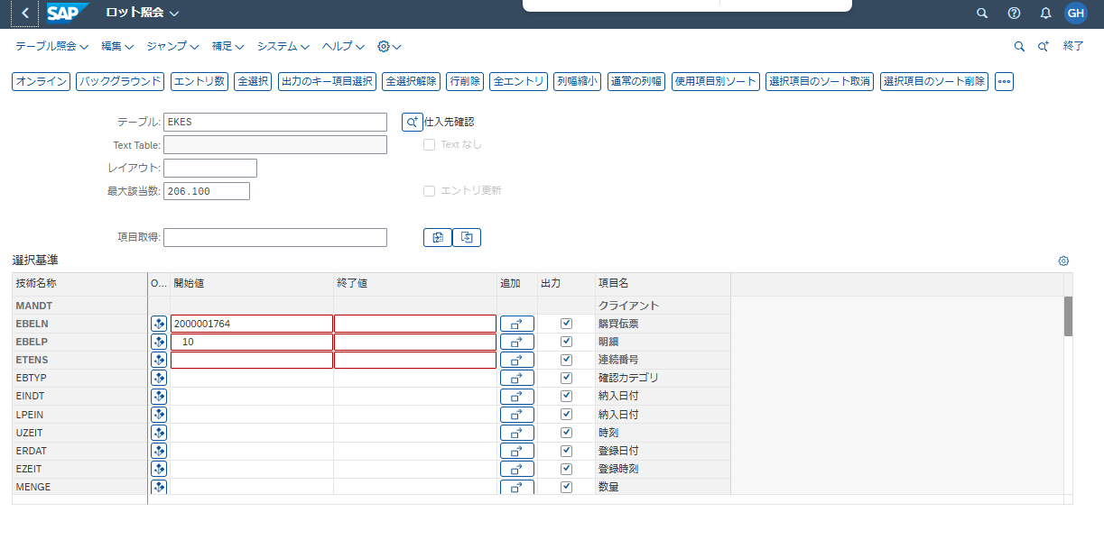

EBELN | EBELP | ETENS | EBTYP | EINDT | LPEIN | UZEIT | ERDAT | EZEIT | MENGE | DABMG | ESTKZ | LOEKZ | KZDIS | XBLNR | VBELN | VBELP | MPROF | EMATN | MAHNZ | CHARG | UECHA | REF_ETENS | IMWRK | VBELN_ST | VBELP_ST | HANDOVERDATE | HANDOVERTIME | SGT_SCAT | MSGTSTMP | /CWM/MENGE | /CWM/DABMG | STARTDATE | ENDDATE | SERVICEPERFORMER | EXPECTED_VALUE | SUPPLIER_CONF_NO | SUPPLIER_CONF_ITEM | SUPPLIER_CONF_LINE | _DATAAGING | FSH_SALLOC_QTY | ORMNG | TMS_REF_UUID
2000001764 | 10 | 1 | LA | 2025-01-11 | 1 | 0:00:00 | 2025-01-21 | 12:18:56 | 1.000 | 1.000 | 2 |  | X | 50107041836 | 180001325 | 10 |  | CL0625-0009-0-10-000 | 0 | 0000012988 | 0 | 0 |  |  | 0 |  | 0:00:00 |  | 0 | 0.000 | 0.000 |  |  |  | 0.00 |  | 0 | 0 |  | 0.000 | 1.000
2000001764 | 10 | 2 | AB | 2025-04-15 | 1 | 0:00:00 | 2025-01-08 | 8:00:42 | 5.000 | 5.000 | 3 |  | X | 50106027282 |  | 0 |  |  | 0 |  | 0 | 0 |  |  | 0 |  | 0:00:00 |  | 0 | 0.000 | 0.000 |  |  |  | 0.00 |  | 0 | 0 |  | 0.000 | 0.000
2000001764 | 10 | 3 | LA | 2025-01-11 | 1 | 0:00:00 | 2025-01-21 | 12:18:56 | 1.000 | 1.000 | 2 |  | X | 50107041836 | 180001325 | 20 |  | CL0625-0009-0-10-000 | 0 | 0000012989 | 0 | 0 |  |  | 0 |  | 0:00:00 |  | 0 | 0.000 | 0.000 |  |  |  | 0.00 |  | 0 | 0 |  | 0.000 | 1.000
2000001764 | 10 | 4 | LA | 2025-01-11 | 1 | 0:00:00 | 2025-01-21 | 12:18:56 | 1.000 | 1.000 | 2 |  | X | 50107041836 | 180001325 | 30 |  | CL0625-0009-0-10-000 | 0 | 0000012990 | 0 | 0 |  |  | 0 |  | 0:00:00 |  | 0 | 0.000 | 0.000 |  |  |  | 0.00 |  | 0 | 0 |  | 0.000 | 1.000
2000001764 | 10 | 5 | LA | 2025-01-11 | 1 | 0:00:00 | 2025-01-21 | 12:18:56 | 1.000 | 1.000 | 2 |  | X | 50107041836 | 180001325 | 40 |  | CL0625-0009-0-10-000 | 0 | 0000012991 | 0 | 0 |  |  | 0 |  | 0:00:00 |  | 0 | 0.000 | 0.000 |  |  |  | 0.00 |  | 0 | 0 |  | 0.000 | 1.000
2000001764 | 10 | 6 | LA | 2025-01-11 | 1 | 0:00:00 | 2025-01-21 | 12:18:56 | 1.000 | 1.000 | 2 |  | X | 50107041836 | 180001325 | 50 |  | CL0625-0009-0-10-000 | 0 | 0000012992 | 0 | 0 |  |  | 0 |  | 0:00:00 |  | 0 | 0.000 | 0.000 |  |  |  | 0.00 |  | 0 | 0 |  | 0.000 | 1.000

VBEP
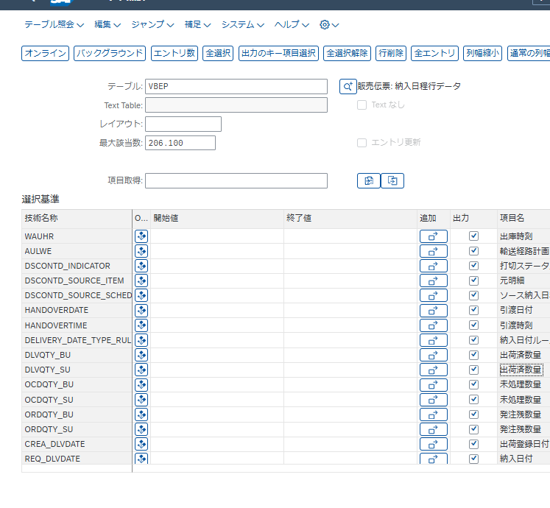
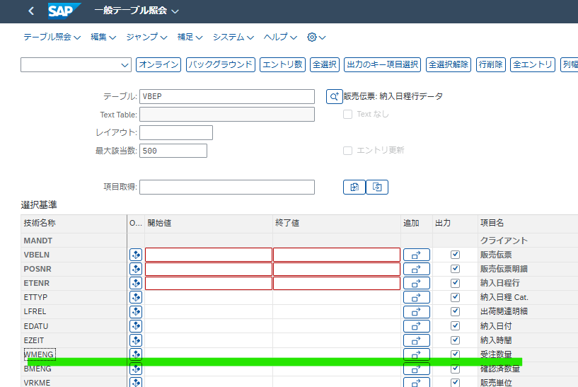
販売伝票 | 販売伝票明細 | 納入日程行番号 | 納入日程 Cat. | 出荷関連明細 | 納入日付 | 納入時間 | 受注数量 | 確認済数量 | 販売単位 | 所要量 | 基本数量単位 | 所要日付 | 所要量Type | 計画タイプ | ビジネス伝票 | ビジネス明細 | 納入日程行 | 引当日 | 更新要求 | 購買依頼 | 発注タイプ | 購買伝票カテゴリ | ConfStatus | 請求書受領 | 要返却梱包材 | 日付タイプ | 輸送計画日付 | 品目利用可能日 | 積載日付 | 出庫日付 | 修正数量 | 出荷 Block | 構成DataのGroup定義 | 承認タイプ | 出荷計画予測 | 確認数量 | サイズ 2 | サイズ 3 | サイズ単位 | VSI 計算式 | 分子 | 分母 | 利用可能在庫確認 | 移動タイプ | 購買依頼の明細 | 納入日程行 Type | 指図 | 計画手配 | BOM 展開番号 | 設計変更 | 保証 | 品目供給時刻 | 輸送計画時間 | 積載時間 | 出庫時刻 | RouteSched | 打切Status | ソース明細 | Src Sline | 引渡日付 | 引渡時刻 | 納入日付ルール | 出荷済数量 | 出荷済数量 | 未処理確認済出荷数量 | 未処理確認済出荷数量 | 未処理出荷数量 | 未処理出荷数量 | 出荷登録日付 | 納入日付 | 所要 Class | Filter für Datenalterung | 伝票通貨 | 未処理出荷正味額 | GUID 16 | 法令管理ステータス | 依頼された所要量 | 確認済所要量 | 長さ 1 のダミー機能 | 所要量配分数量 | 受注納入日程グループ ID | 拒否コード | Mat.Avail.Date TPP
Sales Document | Sales Document Item | Schedule Line Number | Sched. Line Category | Itm relev.for deliv. | Delivery Date | Arrival time | Order Quantity | Confirmed Quantity | Sales Unit | Required Quantity | Base Unit of Measure | Requirement date | Requirement type | Planning type | Business document | Business item | Schedule line | Reservation date | Maintenance request | Purchase Requisition | Order Type | Purch. Doc. Category | Confirmation status | Invoice Receipt | Returnable packaging | Date type | Transptn Plang Date | Material Avail. Date | Loading Date | Goods Issue Date | Corr.qty | Delivery Block | GrpDefn of StrucData | Release type | Forecast dlv. sched. | Committed qty | Size 2 | Size 3 | Size unit | VSI Formula | Numerator | Denominator | Avail. confirmed | Movement Type | Item of requisition | Schedule line type | Order | Planned Order | BOM explosion number | Engineering Change | Guaranteed | Matl Staging Time | Transp. Plan. Time | Loading Time | Goods Issue Time | Route Schedule | Discontinuation Status | Source Item | Source Schedule Line | Handover Date | Handover Time | Delivery Date Rule | Delivered Quantity | Delivered Quantity | Open Conf Dlv Quantity | Open Conf Dlv Quantity | Open Dlv Quantity | Open Dlv Quantity | Deliv. Creation Date | Delivery Date | Requirements Class | Data Aging Filter | Document Currency | Open Delivery Net Amount | GUID 16 | Legal Control Status | Reqd Requirement Qty | Confd Requirement Qty | Dummy function in length 1 | Requirement Allocated Quantity | Order Scheduling Group ID | Rejection Code | Mat.Avail.Date TPP
VBELN | POSNR | ETENR | ETTYP | LFREL | EDATU | EZEIT | WMENG | BMENG | VRKME | LMENG | MEINS | BDDAT | BDART | PLART | VBELE | POSNE | ETENE | RSDAT | IDNNR | BANFN | BSART | BSTYP | WEPOS | REPOS | LRGDT | PRGRS | TDDAT | MBDAT | LDDAT | WADAT | CMENG | LIFSP | GRSTR | ABART | ABRUF | ROMS1 | ROMS2 | ROMS3 | ROMEI | RFORM | UMVKZ | UMVKN | VERFP | BWART | BNFPO | ETART | AUFNR | PLNUM | SERNR | AESKD | ABGES | MBUHR | TDUHR | LDUHR | WAUHR | AULWE | DSCONTD_INDICATOR | DSCONTD_SOURCE_ITEM | DSCONTD_SOURCE_SCHEDULE_LINE | HANDOVERDATE | HANDOVERTIME | DELIVERY_DATE_TYPE_RULE | DLVQTY_BU | DLVQTY_SU | OCDQTY_BU | OCDQTY_SU | ORDQTY_BU | ORDQTY_SU | CREA_DLVDATE | REQ_DLVDATE | BEDAR | _DATAAGING | WAERK | ODN_AMOUNT | HANDLE | LCCST | RRQQTY_BU | CRQQTY_BU | DUMMY_SLSDOCSCHEDL_INCL_EEW_PS | FSH_RALLOC_QTY | FSH_OS_ID | FSH_PQR_RC | MBDAT_DRS
1000002153 | 10 | 1 | ZM | X | 2025-03-25 | 0:00:00 | 5 | 0 | RL | 0 | PC |  |  |  |  | 0 | 0 |  | 0 | 10001870 | ZDM | B |  |  |  | 1 | 2025-03-17 | 2025-03-13 | 2025-03-17 | 2025-03-17 | 5 |  | 0 |  | 0 | 0 | 0.000 | 0.000 |  |  | 350 | 1 | X | 687 | 10 |  |  |  |  |  | 0.00000000000000E+00 | 0:00:00 | 0:00:00 | 0:00:00 | 0:00:00 |  |  | 0 | 0 |  | 0:00:00 |  | 0 | 0 | 0 | 0 | 0 | 0 | 2025-03-13 | 2025-03-25 |  |  | EUR | 0.00 | 0050568B63441EEFB2FFF001BC5963FC |  | 0 | 0 |  | 0 | 0
1000002153 | 10 | 2 | ZM | X | 2025-05-15 | 0:00:00 | 0 | 1 | RL | 1 | PC |  |  |  |  | 0 | 0 |  | 0 | 10001870 | ZDM | B | C |  |  | 1 | 2025-05-12 | 2025-05-08 | 2025-05-12 | 2025-05-12 | 0 |  | 0 |  | 0 | 0 | 0.000 | 0.000 |  |  | 350 | 1 | X | 687 | 10 |  |  |  |  |  | 0.00000000000000E+00 | 0:00:00 | 0:00:00 | 0:00:00 | 0:00:00 |  |  | 0 | 0 |  | 0:00:00 |  | 350 | 1 | 0 | 0 | 0 | 0 | 2025-05-08 | 2025-03-25 |  |  | EUR | 0.00 | 0050568B63441EEFB2FFF001BC5963FC |  | 0 | 0 |  | 0 | 0
1000002153 | 10 | 3 | ZM | X | 2025-05-15 | 0:00:00 | 0 | 1 | RL | 1 | PC |  |  |  |  | 0 | 0 |  | 0 | 10001870 | ZDM | B | C |  |  | 1 | 2025-05-12 | 2025-05-08 | 2025-05-12 | 2025-05-12 | 0 |  | 0 |  | 0 | 0 | 0.000 | 0.000 |  |  | 350 | 1 | X | 687 | 10 |  |  |  |  |  | 0.00000000000000E+00 | 0:00:00 | 0:00:00 | 0:00:00 | 0:00:00 |  |  | 0 | 0 |  | 0:00:00 |  | 350 | 1 | 0 | 0 | 0 | 0 | 2025-05-08 | 2025-03-25 |  |  | EUR | 0.00 | 0050568B63441EEFB2FFF001BC5963FC |  | 0 | 0 |  | 0 | 0
1000002153 | 10 | 4 | ZM | X | 2025-05-15 | 0:00:00 | 0 | 1 | RL | 1 | PC |  |  |  |  | 0 | 0 |  | 0 | 10001870 | ZDM | B | C |  |  | 1 | 2025-05-12 | 2025-05-08 | 2025-05-12 | 2025-05-12 | 0 |  | 0 |  | 0 | 0 | 0.000 | 0.000 |  |  | 350 | 1 | X | 687 | 10 |  |  |  |  |  | 0.00000000000000E+00 | 0:00:00 | 0:00:00 | 0:00:00 | 0:00:00 |  |  | 0 | 0 |  | 0:00:00 |  | 350 | 1 | 0 | 0 | 0 | 0 | 2025-05-08 | 2025-03-25 |  |  | EUR | 0.00 | 0050568B63441EEFB2FFF001BC5963FC |  | 0 | 0 |  | 0 | 0
1000002153 | 10 | 5 | ZM | X | 2025-05-15 | 0:00:00 | 0 | 1 | RL | 1 | PC |  |  |  |  | 0 | 0 |  | 0 | 10001870 | ZDM | B | C |  |  | 1 | 2025-05-12 | 2025-05-08 | 2025-05-12 | 2025-05-12 | 0 |  | 0 |  | 0 | 0 | 0.000 | 0.000 |  |  | 350 | 1 | X | 687 | 10 |  |  |  |  |  | 0.00000000000000E+00 | 0:00:00 | 0:00:00 | 0:00:00 | 0:00:00 |  |  | 0 | 0 |  | 0:00:00 |  | 350 | 1 | 0 | 0 | 0 | 0 | 2025-05-08 | 2025-03-25 |  |  | EUR | 0.00 | 0050568B63441EEFB2FFF001BC5963FC |  | 0 | 0 |  | 0 | 0
1000002153 | 10 | 6 | ZM | X | 2025-05-15 | 0:00:00 | 0 | 1 | RL | 1 | PC |  |  |  |  | 0 | 0 |  | 0 | 10001870 | ZDM | B | C |  |  | 1 | 2025-05-12 | 2025-05-08 | 2025-05-12 | 2025-05-12 | 0 |  | 0 |  | 0 | 0 | 0.000 | 0.000 |  |  | 350 | 1 | X | 687 | 10 |  |  |  |  |  | 0.00000000000000E+00 | 0:00:00 | 0:00:00 | 0:00:00 | 0:00:00 |  |  | 0 | 0 |  | 0:00:00 |  | 350 | 1 | 0 | 0 | 0 | 0 | 2025-05-08 | 2025-03-25 |  |  | EUR | 0.00 | 0050568B63441EEFB2FFF001BC5963FC |  | 0 | 0 |  | 0 | 0
1000009294 | 20 | 1 | ZM | X | 2025-11-18 | 0:00:00 | 1 | 1 | PAK | 100 | PC |  |  |  |  | 0 | 0 |  | 0 | 10007141 | ZDM | B | C |  |  | 1 | 2025-11-13 | 2025-11-11 | 2025-11-13 | 2025-11-13 | 1 |  | 0 |  | 0 | 0 | 0.000 | 0.000 |  |  | 100 | 1 | X | 687 | 10 |  |  |  |  |  | 0.00000000000000E+00 | 0:00:00 | 0:00:00 | 0:00:00 | 0:00:00 |  |  | 0 | 0 |  | 0:00:00 |  | 0 | 0 | 100 | 1 | 100 | 1 | 2025-11-11 | 2025-11-18 |  |  | EUR | 7.38 | 0050568B63441FE09BD9B50B78B76401 |  | 0 | 0 |  | 0 | 0
1000006897 | 10 | 1 | ZM | X | 2025-08-21 | 0:00:00 | 8,479 | 0 | PC | 0 | PC |  |  |  |  | 0 | 0 |  | 0 | 10005356 | ZDM | B |  |  |  | 1 | 2025-10-01 | 2025-09-25 | 2025-10-01 | 2025-10-01 | 8,479 |  | 0 |  | 0 | 0 | 0.000 | 0.000 |  |  | 1 | 1 | X | 687 | 10 |  |  |  |  |  | 0.00000000000000E+00 | 0:00:00 | 0:00:00 | 0:00:00 | 0:00:00 |  |  | 0 | 0 |  | 0:00:00 |  | 0 | 0 | 0 | 0 | 8,479 | 8,479 | 2025-09-25 | 2025-08-21 |  |  | EUR | 0.00 | 0050568B63441FE08CD079A4AB9C4400 |  | 0 | 0 |  | 0 | 0
1000006897 | 10 | 2 | ZM | X | 2025-10-06 | 0:00:00 | 0 | 8,479 | PC | 8,479 | PC |  |  |  |  | 0 | 0 |  | 0 | 10005356 | ZDM | B | A |  |  | 1 | 2025-10-02 | 2025-09-26 | 2025-10-02 | 2025-10-02 | 0 |  | 0 |  | 0 | 0 | 0.000 | 0.000 |  |  | 1 | 1 | X | 687 | 10 |  |  |  |  |  | 0.00000000000000E+00 | 0:00:00 | 0:00:00 | 0:00:00 | 0:00:00 |  |  | 0 | 0 |  | 0:00:00 |  | 0 | 0 | 8,479 | 8,479 | 0 | 0 | 2025-09-26 | 2025-08-21 |  |  | EUR | 1,187.06 | 0050568B63441FE0A6C1457EC0140402 |  | 0 | 0 |  | 0 | 0
1000005410 | 10 | 1 | ZM | X | 2025-12-11 | 0:00:00 | 144 | 0 | PC | 0 | PC |  |  |  |  | 0 | 0 |  | 0 | 10004266 | ZDM | B |  |  |  | 1 | 2025-12-09 | 2025-12-03 | 2025-12-09 | 2025-12-09 | 144 |  | 0 |  | 0 | 0 | 0.000 | 0.000 |  |  | 1 | 1 | X | 687 | 10 |  |  |  |  |  | 0.00000000000000E+00 | 0:00:00 | 0:00:00 | 0:00:00 | 0:00:00 |  |  | 0 | 0 |  | 0:00:00 |  | 0 | 0 | 0 | 0 | 144 | 144 | 2025-12-03 | 2025-12-11 |  |  | EUR | 0.00 | 0050568B63441FE083DF6C0A175503FF |  | 0 | 0 |  | 0 | 0
1000005410 | 10 | 2 | ZM | X | 2025-12-15 | 0:00:00 | 0 | 144 | PC | 144 | PC |  |  |  |  | 0 | 0 |  | 0 | 10004266 | ZDM | B | C |  |  | 1 | 2025-12-10 | 2025-12-04 | 2025-12-10 | 2025-12-11 | 0 |  | 0 |  | 0 | 0 | 0.000 | 0.000 |  |  | 1 | 1 | X | 687 | 10 |  |  |  |  |  | 0.00000000000000E+00 | 0:00:00 | 0:00:00 | 0:00:00 | 0:00:00 |  |  | 0 | 0 |  | 0:00:00 |  | 0 | 0 | 144 | 144 | 0 | 0 | 2025-12-04 | 2025-12-11 |  |  | EUR | 211.68 | 0050568B63441FE0B1F794051E746403 |  | 0 | 0 |  | 0 | 0

Title | Req Del Date | MADate | Estimated Del Date | PO QTY | Open Qty | VBELN | POSNR
Table | 販売伝票: 納入日程行データ
Table 項目名 | EDATU | MBDAT | WADAT | ORDQTY_SU | LMENG
条件
結合条件メモ

列 | F | AC | AE | BQ | K | A | B
 | 納入日付 | 品目利用可能日 | 出庫日付 | 未処理出荷数量 | 所要量 | 販売伝票 | 販売伝票明細

13
List of Sales Orders |  | can not be used like needed
 | Check point: What is needed to add or revise to use? |  |  | →which one is schedule updated order / Want to know only MAD updated order
 |  |  |  | not schedule line base , order line base.
 | VA05
 | Sales Document Type | Sales Document Type Description | Sold-to Party | Sold-To Party Name | Ship-to party | Ship-to party Name | Sales Document | Sales Document Item | Purchase order no & Purchase order item | Customer Reference | Material | Material Description | Customer material number | Order Quantity (Item) | Sales Unit | Delivery Date | SPQ | SPQ Unit | Customer requested delivery date | Schedule Line Number | Order Quantity (Schedule Line) | Confirmed Quantity (Schedule Line) | Material Availability Date | Delivery Block Description | OBD creation date | Goods Issue Date | Document Date | BOP date | BOP period | Answered Delivery Date | Customer Remarks | Open qty | DO creation qty_Qrder qty | Shipped qty | Product rank | Allocation | Main production dept | Sub Production Dept. | Sub production Dept.2 | Sub production Dept.3 | Sub production Dept.4 | COO | Route | Item category description | Shipping Point/Receiving Pt | Shipping point description | Storage Location | Document Currency | Net Price | Net Value (Item) | Pricing Unit | Pricing Unit (per) | Price ticket code | Price ticket code description | Pricing Date | Created By | Plant | Plant description | Sales Organization | Sales Organization Name | Sales Office | Sales Group | Order Reason Description | Billing Block Description | SFDC Opportunity No. | Approval status | Approval status description
 | ZS01 | Standard SO | 210000076 | Flex-N-Gate Treviso S.R.L. | 440000129 | Flex-N-Gate Treviso S.R.L. | 1000008596 | 10 | 2000010630 10 | Q60/4501904847-10 | CL0573-3401-9-30-000 | FX23-20S-0.5SH(30) | 899019912 | 5 | RL | 2025-09-01 | 0.000 |  | 2025-09-01 | 1 | 5 | 0 | 2025-08-22 |  |  | 2025-08-26 | 2025-07-08 | 2025-08-22 | 42 |  |  | 5.000 | 0.000 | 0.000 | M2 |  | D2 |  |  |  |  | JP | QQ5004 | Back to Back via W/H | 9039 | Europe Sales Office | 1010 | EUR | 490.36 | 2,451.80 | RL | 1 | 730000113 | Flex-N-Gate Lighting & Electro | 2025-07-08 | C7539286 | 1141 | HRS Europe B.V. | 1140 | HIROSE ELEC EUROPE | 1140 |  |  |  |  |  | Not Relevant
 | ZS01 | Standard SO | 210000076 | Flex-N-Gate Treviso S.R.L. | 440000129 | Flex-N-Gate Treviso S.R.L. | 1000008596 | 10 | 2000010630 10 | Q60/4501904847-10 | CL0573-3401-9-30-000 | FX23-20S-0.5SH(30) | 899019912 | 5 | RL | 2025-09-01 | 0.000 |  | 2025-09-01 | 2 | 0 | 5 | 2025-08-22 |  |  | 2025-08-26 | 2025-07-08 | 2025-08-22 | 42 |  |  | 5.000 | 0.000 | 0.000 | M2 |  | D2 |  |  |  |  | JP | QQ5004 | Back to Back via W/H | 9039 | Europe Sales Office | 1010 | EUR | 490.36 | 2,451.80 | RL | 1 | 730000113 | Flex-N-Gate Lighting & Electro | 2025-07-08 | C7539286 | 1141 | HRS Europe B.V. | 1140 | HIROSE ELEC EUROPE | 1140 |  |  |  |  |  | Not Relevant
 | ZS01 | Standard SO | 210000076 | Flex-N-Gate Treviso S.R.L. | 440000129 | Flex-N-Gate Treviso S.R.L. | 1000008596 | 20 | 2000010630 20 | Q60/4501904847-20 | CL0573-3001-0-20-K10 | FX23-20P-0.5SV15(20) | 899019938 | 4 | RL | 2025-09-01 | 0.000 |  | 2025-09-01 | 1 | 4 | 0 | 2025-08-22 |  |  | 2025-08-26 | 2025-07-08 | 2025-08-22 | 42 |  |  | 4.000 | 0.000 | 0.000 | M2 |  | E1 | K1 |  |  |  | CN | QQ5004 | Back to Back via W/H | 9039 | Europe Sales Office | 1010 | EUR | 314.87 | 1,259.48 | RL | 1 | 730000113 | Flex-N-Gate Lighting & Electro | 2025-07-08 | C7539286 | 1141 | HRS Europe B.V. | 1140 | HIROSE ELEC EUROPE | 1140 |  |  |  |  |  | Not Relevant
 | ZS01 | Standard SO | 210000076 | Flex-N-Gate Treviso S.R.L. | 440000129 | Flex-N-Gate Treviso S.R.L. | 1000008596 | 20 | 2000010630 20 | Q60/4501904847-20 | CL0573-3001-0-20-K10 | FX23-20P-0.5SV15(20) | 899019938 | 4 | RL | 2025-09-01 | 0.000 |  | 2025-09-01 | 2 | 0 | 4 | 2025-08-22 |  |  | 2025-08-26 | 2025-07-08 | 2025-08-22 | 42 |  |  | 4.000 | 0.000 | 0.000 | M2 |  | E1 | K1 |  |  |  | CN | QQ5004 | Back to Back via W/H | 9039 | Europe Sales Office | 1010 | EUR | 314.87 | 1,259.48 | RL | 1 | 730000113 | Flex-N-Gate Lighting & Electro | 2025-07-08 | C7539286 | 1141 | HRS Europe B.V. | 1140 | HIROSE ELEC EUROPE | 1140 |  |  |  |  |  | Not Relevant
 | ZS01 | Standard SO | 201410395 | Jabil Circuit Hungary Ltd | 411410984 | Jabil Circuit Hungary Ltd | 1000008595 | 10 | 2000010629 10 | 721076110 | CL0680-0567-0-00-000 | DF63M-2P-3.96DSA | BARCON-B339023 | 14 | PAK | 2025-10-27 | 0.000 |  | 2025-10-27 | 1 | 14 | 0 | 2025-10-15 |  |  | 2025-10-21 | 2025-07-08 | 2025-10-14 | 42 |  |  | 14.000 | 0.000 | 0.000 | M2 |  | E1 |  |  |  |  | MY | QQH004 | Back to Back via W/H | 9039 | Europe Sales Office | 1010 | EUR | 11.17 | 156.38 | PAK | 1 | 730000137 | Jabil BARCO old price | 2025-07-08 | H2596837 | 1141 | HRS Europe B.V. | 1140 | HIROSE ELEC EUROPE | 1140 |  |  |  |  |  | Not Relevant
 | ZS01 | Standard SO | 201410395 | Jabil Circuit Hungary Ltd | 411410984 | Jabil Circuit Hungary Ltd | 1000008595 | 10 | 2000010629 10 | 721076110 | CL0680-0567-0-00-000 | DF63M-2P-3.96DSA | BARCON-B339023 | 14 | PAK | 2025-10-24 | 0.000 |  | 2025-10-24 | 2 | 0 | 14 | 2025-10-14 |  |  | 2025-10-20 | 2025-07-08 | 2025-10-14 | 42 |  |  | 14.000 | 0.000 | 0.000 | M2 |  | E1 |  |  |  |  | MY | QQH004 | Back to Back via W/H | 9039 | Europe Sales Office | 1010 | EUR | 11.17 | 156.38 | PAK | 1 | 730000137 | Jabil BARCO old price | 2025-07-08 | H2596837 | 1141 | HRS Europe B.V. | 1140 | HIROSE ELEC EUROPE | 1140 |  |  |  |  |  | Not Relevant
 | ZS01 | Standard SO | 201410032 | Benchmark Electronics Romania SRL | 411411096 | Benchmark Electronics Romania | 1000008594 | 10 |  | BRP076715 | CLQ001-0022-0-00-000 | COM-Terminator / KZX40-A-5S-003 | SMSA5E03774147001-LF | 640 | PC | 2026-03-30 | 0.000 |  | 2026-03-30 | 1 | 640 | 357 | 2026-03-13 |  |  | 2026-03-19 | 2025-07-08 |  | 0 |  |  | 640.000 | 0.000 | 0.000 |  |  |  |  |  |  |  | ? | QQL005 | HRS Standard Item | 9039 | Europe Sales Office | 1010 | EUR | 320.00 | 2,048.00 | PC | 100 | 711410602 | Benchmark Electronics-Benchmar | 2025-07-08 | Z5629743 | 1141 | HRS Europe B.V. | 1140 | HIROSE ELEC EUROPE | 1140 |  |  |  |  |  | Not Relevant
 | ZS01 | Standard SO | 201410032 | Benchmark Electronics Romania SRL | 411411096 | Benchmark Electronics Romania | 1000008594 | 10 |  | BRP076715 | CLQ001-0022-0-00-000 | COM-Terminator / KZX40-A-5S-003 | SMSA5E03774147001-LF | 640 | PC | 2099-12-31 | 0.000 |  | 2099-12-31 | 2 | 0 | 283 | 2099-12-31 |  |  | 2099-12-31 | 2025-07-08 |  | 0 |  |  | 640.000 | 0.000 | 0.000 |  |  |  |  |  |  |  | ? | QQL005 | HRS Standard Item | 9039 | Europe Sales Office | 1010 | EUR | 320.00 | 2,048.00 | PC | 100 | 711410602 | Benchmark Electronics-Benchmar | 2025-07-08 | Z5629743 | 1141 | HRS Europe B.V. | 1140 | HIROSE ELEC EUROPE | 1140 |  |  |  |  |  | Not Relevant
 | ZS01 | Standard SO | 201410115 | Flextronics Manufacturing Europe B.V. | 411411060 | Flextronics Manufacturing Europe B. | 1000008593 | 10 | 2000010628 10 | 20E662026 | CL0636-3101-3-00-000 | IT8M-192P-BGA-1H | ALC3-1AB234500040 | 72 | PC | 2025-09-18 | 0.000 |  | 2025-09-18 | 1 | 72 | 0 | 2025-09-05 |  |  | 2025-09-11 | 2025-07-08 | 2025-09-05 | 42 |  |  | 72.000 | 0.000 | 0.000 | M2 |  | E1 |  |  |  |  | MY | QQH005 | Back to Back via W/H | 9039 | Europe Sales Office | 1010 | USD | 1,518.00 | 1,092.96 | PC | 100 | 710000001 | 一般単価/SSP | 2025-07-08 | JP1_ADM | 1141 | HRS Europe B.V. | 1140 | HIROSE ELEC EUROPE | 1140 |  |  |  |  |  | Not Relevant
 | ZS01 | Standard SO | 201410115 | Flextronics Manufacturing Europe B.V. | 411411060 | Flextronics Manufacturing Europe B. | 1000008593 | 10 | 2000010628 10 | 20E662026 | CL0636-3101-3-00-000 | IT8M-192P-BGA-1H | ALC3-1AB234500040 | 72 | PC | 2025-09-22 | 0.000 |  | 2025-09-22 | 2 | 0 | 72 | 2025-09-05 |  |  | 2025-09-15 | 2025-07-08 | 2025-09-05 | 42 |  |  | 72.000 | 0.000 | 0.000 | M2 |  | E1 |  |  |  |  | MY | QQH005 | Back to Back via W/H | 9039 | Europe Sales Office | 1010 | USD | 1,518.00 | 1,092.96 | PC | 100 | 710000001 | 一般単価/SSP | 2025-07-08 | JP1_ADM | 1141 | HRS Europe B.V. | 1140 | HIROSE ELEC EUROPE | 1140 |  |  |  |  |  | Not Relevant
 | ZS01 | Standard SO | 201410173 | Kimball Electronics Poland | 411411180 | Kimball Electronics Poland | 1000008592 | 10 |  | 4503679491 | CL0537-0878-0-51-000 | DF12NB(5.0)-30DP-0.5V(51) | 453564289681-0001 | 2 | RL | 2025-10-03 | 0.000 |  | 2025-10-03 | 1 | 2 | 0 | 2025-09-23 |  |  | 2025-09-29 | 2025-07-08 | 2025-09-23 | 42 |  |  | 2.000 | 0.000 | 0.000 | M2 |  | K1 |  |  |  |  | CN | QQH003 | HRS Standard Item | 9039 | Europe Sales Office | 1010 | USD | 388.90 | 777.80 | RL | 1 | 711410636 | PHILIPS-Kimball Electronics Po | 2025-07-08 | N2574968 | 1141 | HRS Europe B.V. | 1140 | HIROSE ELEC EUROPE | 1140 |  |  |  |  |  | Not Relevant
 | ZS01 | Standard SO | 201410173 | Kimball Electronics Poland | 411411180 | Kimball Electronics Poland | 1000008592 | 10 |  | 4503679491 | CL0537-0878-0-51-000 | DF12NB(5.0)-30DP-0.5V(51) | 453564289681-0001 | 2 | RL | 2099-12-31 | 0.000 |  | 2099-12-31 | 2 | 0 | 2 | 2099-12-31 |  |  | 2099-12-31 | 2025-07-08 | 2025-09-23 | 42 |  |  | 2.000 | 0.000 | 0.000 | M2 |  | K1 |  |  |  |  | CN | QQH003 | HRS Standard Item | 9039 | Europe Sales Office | 1010 | USD | 388.90 | 777.80 | RL | 1 | 711410636 | PHILIPS-Kimball Electronics Po | 2025-07-08 | N2574968 | 1141 | HRS Europe B.V. | 1140 | HIROSE ELEC EUROPE | 1140 |  |  |  |  |  | Not Relevant
 | ZS01 | Standard SO | 201410173 | Kimball Electronics Poland | 411411180 | Kimball Electronics Poland | 1000008591 | 10 | 2000010627 10 | 4503679493 | CL0536-0401-2-21-000 | DF13C-2P-1.25V(21) | 453564565681-0001 | 4 | RL | 2025-09-29 | 0.000 |  | 2025-09-29 | 1 | 4 | 0 | 2025-09-18 |  |  | 2025-09-24 | 2025-07-08 | 2025-09-18 | 42 |  |  | 4.000 | 0.000 | 0.000 | M2 |  | B1 |  |  |  |  | JP | QQH003 | Back to Back via W/H | 9039 | Europe Sales Office | 1010 | USD | 131.30 | 525.20 | RL | 1 | 711410636 | PHILIPS-Kimball Electronics Po | 2025-07-08 | N2574968 | 1141 | HRS Europe B.V. | 1140 | HIROSE ELEC EUROPE | 1140 |  |  |  |  |  | Not Relevant

 | Except yellow no need columm
 | POSO Combination List.xlsx
 | SO (Customer Group 5) | Exsist in Search criteria (ZI PIC Inside) |  |  |  |  | ?? | Same as Order QTY? |  |  | Document date |  | ZC Customer PIC |  |  |  | Item Cat? |  |  |  |  |  |  |  |  | SO confirm MADate | Schedule line number 2 |  | PO AB line ?
 | BPSubCategory | PiC | SO No | SO Line No | PO NO | PO Line No | PO Line Status | PO QTY | BP Code | BP Name | Posting Date | Customer Reference No. | BP Contact Person | Item No. | BP Catalogue No. | Description | Whs Code | Qty | Open Qty | UoM | Quantity Per Unit | Org Del Date | Unit Price | Price Currency | Confirmed | At KWE Whs | Estimated Del Date | Prev Del Date | JP Conf Date
 | Automotive 2 | Beata Ala | 183468 |  |  |  |  | 0 | C010120 | Lemförder Electronic GmbH | 2023-08-09 | 5500004223 | Carola Möller | 580-3307-9-00 | 894594-00 | FH52-12S-0.5SH | KWE_M | 2 | 1 | REEL | 3,000 | 2023-08-21 | 240.81 | EUR | Y | 2023-10-04 | 2023-10-09 | 2023-08-25
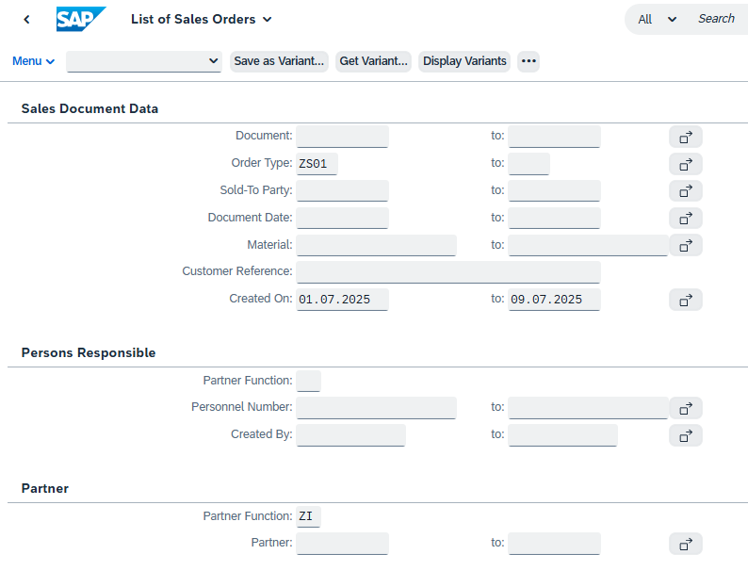
 | Automotive 2 | Beata Ala | 183468 | 1 |  |  |  | 0 | C010120 | Lemförder Electronic GmbH | 2023-08-09 | 5500004223 | Carola Möller | 580-3307-9-00 | 894594-00 | FH52-12S-0.5SH | KWE_M | 1 | 1 | REEL | 3,000 | 2023-10-27 | 240.81 | EUR | N | 2023-08-21 | 2024-04-21
 | Automotive 2 | Beata Ala | 183335 |  | 166682 |  | O | 18 | C010404 | Flextronics International KFT | 2023-08-03 | 45EB62796 | Irappa Mundinker | 758-0135-0-55 | FMC-CON-01158-001 | GT8EH-3P-2H(55) | KWE_M | 18 | 18 | REEL | 450 | 2024-02-26 | 502.2527 | EUR | Y | 2024-02-14 | 2024-02-28 |  | 2024-02-10
 | Automotive 2 | Beata Ala | 183337 |  | 166683 |  | O | 32 | C010404 | Flextronics International KFT | 2023-08-03 | 45EB62794 | Irappa Mundinker | 758-1016-0-55 | FMC-CON-01105-011 | GT8EH-3P-2V(55) | KWE_M | 32 | 32 | REEL | 200 | 2024-03-04 | 117.8 | EUR | Y | 2024-02-21 | 2024-03-06 |  | 2024-02-17
 | Automotive 2 | Beata Ala | 183841 |  | 166995 |  | O | 12 | C010404 | Flextronics International KFT | 2023-08-24 | 45EB64286 | Irappa Mundinker | 758-0135-0-55 | FMC-CON-01158-001 | GT8EH-3P-2H(55) | KWE_M | 12 | 12 | REEL | 450 | 2024-03-06 | 502.2527 | EUR | N | 2024-03-06 |  |  | 2024-03-06
 | Automotive 2 | Beata Ala | 183842 |  | 166996 |  | O | 12 | C010404 | Flextronics International KFT | 2023-08-24 | 45EB64285 | Irappa Mundinker | 758-0135-0-55 | FMC-CON-01158-001 | GT8EH-3P-2H(55) | KWE_M | 12 | 12 | REEL | 450 | 2024-02-27 | 502.2527 | EUR | N | 2024-02-27 |  |  | 2024-02-27
 | Automotive 2 | Beata Ala | 183192 |  | 166572 |  | O | 2 | C010755 | Hirschmann Car Communication GmbH | 2023-08-01 | 2725138550 | Dieter Priemer | 573-2302-1-21 | 212438500 | FX23L-40S-0.5SV(21) | KWE_M | 2 | 2 | REEL | 500 | 2024-03-14 | 594.4 | EUR | Y | 2025-01-29 | 2025-02-05 | 2024-04-03 | 2025-01-25
 | Automotive 2 | Beata Ala | 183523 |  | 166816 |  | O | 31,800 | C010844 | Rutronik Elektronische Bauelemente GmbH | 2023-08-10 | 22363641 | Sebastian Frank | 767-0267-6-55 | CONN8619 | GT17HN2-4DP-2H(A)(55) | KWE_M | 31,800 | 31,800 | EACH | 1 | 2024-03-04 | 0.5834 | EUR | Y | 2024-02-28 | 2024-03-12 | 2024-04-21 | 2024-02-24
 | Automotive 2 | Beata Ala | 183523 | 1 | 166816 | 1 | O | 27,840 | C010844 | Rutronik Elektronische Bauelemente GmbH | 2023-08-10 | 22363641 | Sebastian Frank | 763-0057-8-00 | COREC34306 | GT13SHA-1/1PP-DS | KWE_M | 27,840 | 27,840 | EACH | 1 | 2024-03-11 | 0.6921 | EUR | Y | 2024-03-12 | 2024-03-19 | 2024-04-21 | 2024-03-08
 | Automotive 2 | Beata Ala | 183539 |  | 166824 |  | O | 2 | C010844 | Rutronik Elektronische Bauelemente GmbH | 2023-08-11 | 22363751 | Sebastian Frank | 586-1861-4-11 | COREC38772 | FH28-10S-0.5SH(11) | KWE_M | 2 | 2 | REEL | 2,000 | 2023-11-27 | 932.5333 | EUR | Y | 2023-11-22 | 2023-12-05 | 2024-04-21 | 2023-11-18
 | Automotive 2 | Beata Ala | 183539 | 1 | 166824 | 1 | O | 4 | C010844 | Rutronik Elektronische Bauelemente GmbH | 2023-08-11 | 22363751 | Sebastian Frank | 586-1861-4-11 | COREC38772 | FH28-10S-0.5SH(11) | KWE_M | 4 | 4 | REEL | 2,000 | 2024-01-08 | 932.5333 | EUR | Y | 2024-01-03 | 2024-01-16 | 2024-04-21 | 2023-12-30
 | Automotive 2 | Beata Ala | 183602 |  | 166861 |  | O | 6 | C010844 | Rutronik Elektronische Bauelemente GmbH | 2023-08-15 | 22364262 | Sebastian Frank | 586-1811-6-05 | COREC21325 | FH28-60S-0.5SH(05) | KWE_M | 6 | 6 | REEL | 2,000 | 2024-04-01 | 607.95 | EUR | Y | 2024-03-26 | 2024-04-02 |  | 2024-03-22
 | Automotive 2 | Beata Ala | 183602 | 1 | 166861 | 1 | O | 4 | C010844 | Rutronik Elektronische Bauelemente GmbH | 2023-08-15 | 22364262 | Sebastian Frank | 331-0472-2-10 | COREC23028 | U.FL-R-SMT-1(10) | KWE_M | 4 | 4 | REEL | 2,500 | 2024-04-01 | 176.734 | EUR | Y | 2024-03-26 | 2024-04-02 |  | 2024-03-22
 | Automotive 2 | Beata Ala | 183602 | 2 | 166861 | 2 | O | 14,520 | C010844 | Rutronik Elektronische Bauelemente GmbH | 2023-08-15 | 22364262 | Sebastian Frank | 763-0057-8-00 | COREC34306 | GT13SHA-1/1PP-DS | KWE_M | 14,520 | 14,520 | EACH | 1 | 2024-04-01 | 0.6921 | EUR | Y | 2024-04-01 | 2024-04-09 |  | 2024-03-28
 | Automotive 2 | Beata Ala | 183811 |  | 166975 |  | O | 21,600 | C010844 | Rutronik Elektronische Bauelemente GmbH | 2023-08-23 | 22365713 | Sebastian Frank | 767-0267-6-55 | CONN8619 | GT17HN2-4DP-2H(A)(55) | KWE_M | 21,600 | 21,600 | EACH | 1 | 2024-04-01 | 0.5834 | EUR | N | 2024-04-01 |  |  | 2024-04-01
 | Automotive 2 | Beata Ala | 183811 | 1 |  |  |  | 0 | C010844 | Rutronik Elektronische Bauelemente GmbH | 2023-08-23 | 22365713 | Sebastian Frank | 580-2218-5-05 | COREC32245 | FH41-30S-0.5SH(05) | KWE_M | 1 | 1 | REEL | 2,500 | 2024-05-13 | 883.7375 | EUR | N | 2024-04-01
 | Automotive 2 | Beata Ala | 183811 | 2 | 166975 | 1 | O | 1 | C010844 | Rutronik Elektronische Bauelemente GmbH | 2023-08-23 | 22365713 | Sebastian Frank | 586-1827-6-05 | COREC35157 | FH28D-30S-0.5SH(05) | KWE_M | 1 | 1 | REEL | 2,000 | 2024-04-08 | 497.28 | EUR | N | 2024-04-01 |  |  | 2024-04-01
 | Automotive 2 | Beata Ala | 183812 |  | 166976 |  | O | 3,000 | C010944 | Hirschmann Car Communication Kft. | 2023-08-23 | 2725362629 | Nikoletta Vallance | 755-0006-2-00 | 210-783-000 | GT5-1P/S-R | Steffi | 3,000 | 3,000 | EACH | 1 | 2024-03-13 | 0.034 | EUR | N | 2024-03-13 |  |  | 2024-03-13
 | Automotive 2 | Beata Ala | 183193 |  | 166573 |  | O | 1 | C010946 | TE Connectivity Czech s.r.o. | 2023-08-01 | 2725139299 | Sarka Makovcova | 758-0039-0-00 | 2286568-1 | GT8E-2022PCF | KWE_M | 1 | 1 | REEL | 10,000 | 2024-02-01 | 373.95 | EUR | Y | 2024-01-24 | 2024-02-01 | 2024-04-03 | 2024-01-20
 | Automotive 2 | Beata Ala | 183194 |  | 166574 |  | O | 1,500 | C010946 | TE Connectivity Czech s.r.o. | 2023-08-01 | 2725139352 | Sarka Makovcova | 758-0030-6-00 | 2286569-1 | GT8E-2S-2C | KWE_M | 1,500 | 1,500 | EACH | 1 | 2024-02-01 | 0.0806 | EUR | Y | 2024-01-24 | 2024-02-01 | 2024-04-03 | 2024-01-20
 | Automotive 2 | Beata Ala | 183197 |  |  |  |  | 0 | C010946 | TE Connectivity Czech s.r.o. | 2023-08-01 | 2725139363 | Sarka Makovcova | 758-0033-4-99 | 2286567-1 | GT8E-2022SCF. | KWE_M | 1 | 1 | REEL | 10,000 | 2024-02-01 | 124.2 | EUR | N | 2024-02-01 | 2024-04-09
 | Automotive 2 | Beata Ala | 183327 |  | 166674 |  | O | 1 | C010946 | TE Connectivity Czech s.r.o. | 2023-08-03 | 2725176093 | Sarka Makovcova | 758-0033-4-99 | 2286567-1 | GT8E-2022SCF. | KWE_M | 1 | 1 | REEL | 10,000 | 2024-02-10 | 124.2 | EUR | Y | 2024-02-05 | 2024-02-14 |  | 2024-01-30
 | Automotive 2 | Beata Ala | 183329 |  | 166676 |  | O | 3,100 | C010946 | TE Connectivity Czech s.r.o. | 2023-08-03 | 2725176119 | Sarka Makovcova | 758-0030-6-00 | 2286569-1 | GT8E-2S-2C | KWE_M | 3,100 | 3,100 | EACH | 1 | 2024-02-10 | 0.0806 | EUR | Y | 2024-02-05 | 2024-02-14 |  | 2024-01-30
 | Automotive 2 | Beata Ala | 183435 |  | 166758 |  | O | 1,500 | C010946 | TE Connectivity Czech s.r.o. | 2023-08-08 | 2725218885 | Sarka Makovcova | 758-0030-6-00 | 2286569-1 | GT8E-2S-2C | KWE_M | 1,500 | 1,500 | EACH | 1 | 2024-02-01 | 0.0806 | EUR | Y | 2024-01-24 | 2024-02-01 | 2024-04-10 | 2024-01-20
 | Automotive 2 | Beata Ala | 183478 |  |  |  |  | 0 | C011218 | Marquardt Macedonia DOOEL | 2023-08-09 | 5500198489-K11 | Radica Nakjeva | 586-0582-5-55 | 30417901100 | FH12-6S-0.5SH(55) | Steffi | 4 | 4 | REEL | 2,000 | 2023-09-29 | 286 | USD | Y | 2023-12-11 | 2023-12-27
 | Automotive 2 | Beata Ala | 183852 |  |  |  |  | 0 | C011755 | Joynext Sp.z o.o. | 2023-08-24 | 5688537 | Hanna Lubarska | 580-3333-9-00 | 09711-153/0000 | FH52E-64S-0.5SH | KWE_M | 3 | 3 | REEL | 3,000 | 2023-09-01 | 795.3017 | EUR | N | 2023-09-01 | 2023-09-01
 | Automotive 2 | Beata Ala | 183805 |  |  |  |  | 0 | C011860 | Marquardt Schaltsysteme S.C.S. | 2023-08-23 | 5500121668 | Florentina Bera | 586-0741-7-55 | 29413501100 | FH12-12S-1SH(55) | Steffi | 1 | 1 | REEL | 2,000 | 2023-09-08 | 310 | USD | Y | 2023-09-08
 | Automotive 2 | Beata Ala | 183748 |  | 166943 |  | O | 2 | C020025 | Flextronics Manufacturing Europe B.V. (AUTO) | 2023-08-21 | 20E529681 | Nishanthan M | 775-0007-0-85 | VNC7-00196574 | GT25-24DP-2.2H(55) | KWE_M | 2 | 2 | REEL | 200 | 2023-12-25 | 133.6267 | EUR | Y | 1950-01-04 | 2024-04-24 |  | 1949-12-31

